PC Armado Empresa
 |  |  | CUADRO DE COTIZACIONES

Cuadro Comparativo de Cotizaciones

Presupuestos (a) | Empresa | Nº de CUIT, Dirección, Teléfono | Descripción del bien/ servicio (b) | Importe Unitario | Importe Total IVA incluido | Importe Total | Tipo de cambio | Forma de Pago | Observaciones | Características | Garantia | Ventajas | Desventaja | Análisis y viabilidad de compra | Imagen
Nº 1 | MERCADO LIBRE | https://www.mercadolibre.com.co/pc-lenovo-tiny-thinkcentre-neo-50q-gen-5-core-5-16gb1tb/p/MCO68062227#polycard_client=search-desktop&be_origin=backend&overlay_label=not_apply&search_layout=grid&position=4&type=product&tracking_id=32a5e2d9-bee4-4b7f-a844-2e284f371546&wid=MCO3859624656&sid=search | Lenovo ThinkCentre Neo | $2,543,137.00 | $3,026,333.03 | $775.98 | $3,026,333.03 | CONTADO | Torre en factor de forma ultra compacto (Tiny), incluye procesador Intel Core i5 de última generación y amplio almacenamiento de 1TB SSD M.2, sin monitor incluido. | Intel Core i5, 16GB RAM, 1TB SSD M.2, Windows Pro. | 12 meses de garantía de fábrica. | Excelente rendimiento corporativo, formato ultra compacto y gran espacio de almacenamiento. | No incluye monitor en esta cotización base. | Viable para oficinas que requieran velocidad, multitarea fluida y un equipo moderno de marca reconocida. | 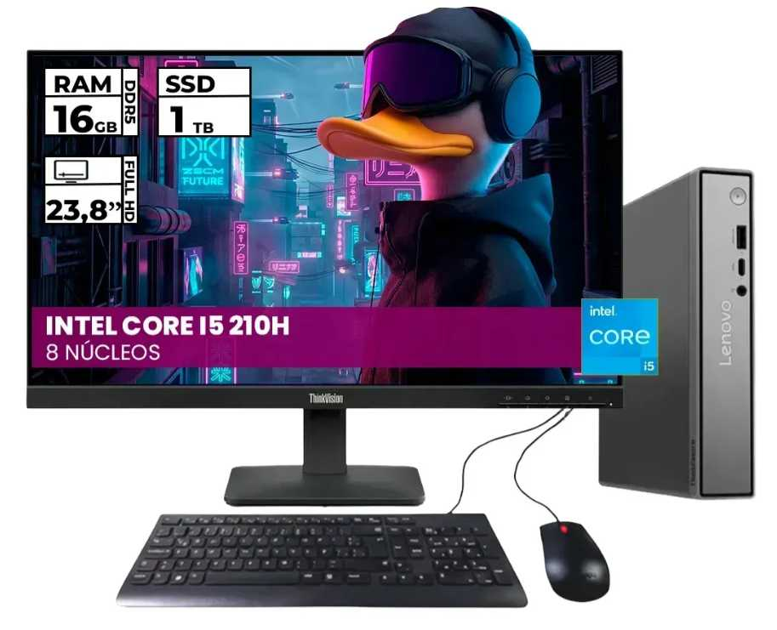
Nº2 | MERCADO LIBRE | https://www.mercadolibre.com.co/computador-empresarial-dell-optiplex-7020-mff-micro-intel-core-i5-12500t-ssd-512gb-ddr5-8gb-no-dvd-monitor-215-e2225hs-windows-11-pro/p/MCO61701303#polycard_client=search-desktop&be_origin=backend&overlay_label=not_apply&search_layout=grid&position=1&type=product&tracking_id=5751c61a-11f9-4b08-ba87-84af7a7d2f59&wid=MCO1721418701&sid=search | Dell Optiplex 7020 Mff Micro | $2,857,142.00 | $3,399,998.98 | $871.79 | $3,399,998.98 | CONTADO | Equipo empresarial en formato Micro (Mff), incluye procesador Intel Core i5 12500T, memoria RAM DDR5 de 8GB y monitor de 21.5 pulgadas con Windows 11 Pro nativo. | Intel Core i5 12500T, 8GB DDR5 RAM, 512GB SSD, Monitor 21.5", Windows 11 Pro. | 12 meses de garantía de fábrica. | Solución integral lista para usar, excelente eficiencia energética y componentes modernos de alta gama. | Memoria RAM base de 8GB (ideal ampliar a 16GB a futuro para cargas pesadas). | Óptima inversión empresarial a mediano y largo plazo por su confiabilidad y soporte profesional. | 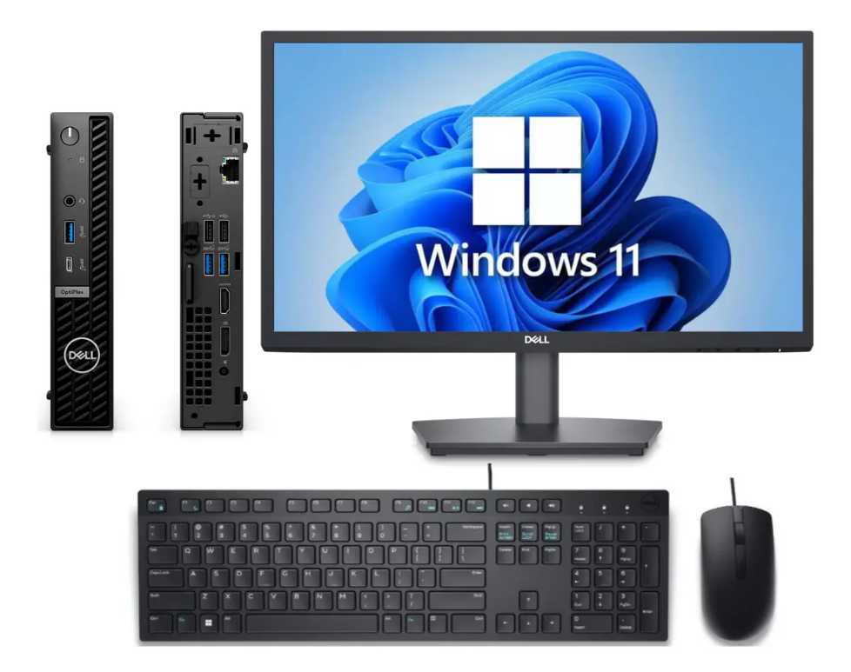
Nº 3 | MERCADO LIBRE | https://www.mercadolibre.com.co/pc-gamer-ryzen-7-5700g-16gb-ddr4-512gb-m2-monitor-24-ips/up/MCOU3792324327#polycard_client=search-desktop&float_highlight=last_units&be_origin=backend&overlay_label=not_apply&search_layout=grid&position=4&type=product&tracking_id=1b0d6769-31c6-46e3-8d44-71d9fbd5b793&wid=MCO3566848148&sid=search | c Gamer Ryzen 7 5700g - 16gb Ddr4- 512gb M.2 Monitor 24 Ips | $2,359,845.00 | $2,808,215.55 | $720.06 | $2,808,215.55 | CONTADO | Computador en chasis de torre estándar, equipado con procesador AMD Ryzen 7 5700g de 8 núcleos y un monitor IPS amplio de 24 pulgadas. | AMD Ryzen 7 5700g, 16GB DDR4, 512GB M.2 SSD, Monitor 24" IPS. | 12 meses de garantía de fábrica. | Gran potencia de procesamiento multinúcleo y monitor IPS amplio de 24 pulgadas muy cómodo. | Diseño tipo torre grande que ocupa más espacio físico en la oficina. | Excelente alternativa si se requiere alto rendimiento de procesamiento a un precio competitivo. | 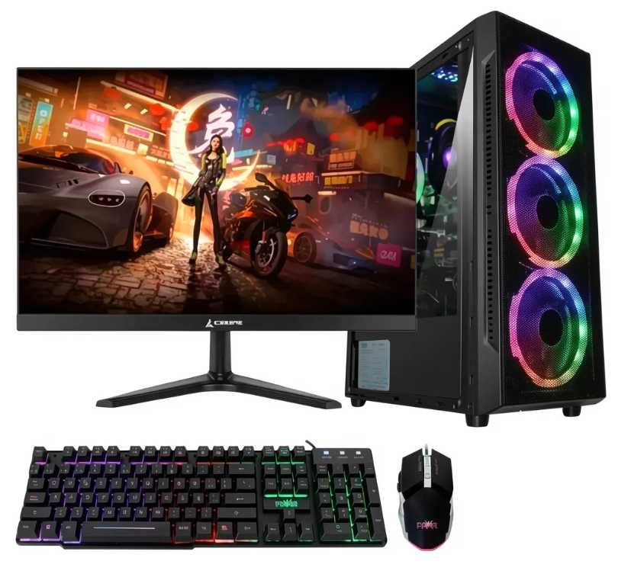

Cotización elegida :N°2
Justificación:A la empresa le conviene más la opción N° 2 (Dell Optiplex 7020 Mff Micro), ya que representa una solución corporativa integral lista para usar que incluye la torre, el monitor y el sistema operativo Windows 11 Pro de fábrica, evitando costos adicionales por compras separadas. Este equipo destaca por su tecnología moderna con procesador Intel Core i5 de 12ª generación y memoria RAM DDR5, lo que garantiza una excelente eficiencia energética y componentes de alta gama para las tareas de la oficina. Asimismo, al tratarse de una línea empresarial de marca reconocida, ofrece mayor estabilidad, durabilidad y un respaldo profesional óptimo a mediano y largo plazo para la organización.

PC Armado Nosotros
 |  |  | CUADRO DE COTIZACIONES

Cuadro Comparativo de Cotizaciones

Presupuestos (a) | Empresa | Nº de CUIT, Dirección, Teléfono | Descripción del bien/ servicio (b) | Importe Unitario | Importe Total IVA incluido | Importe Total | Tipo de cambio | Forma de Pago | Observaciones | Características | Garantia | Ventajas | Desventaja | Análisis y viabilidad de compra | Imagen
Nº 1 | MERCADO LIBRE | https://www.mercadolibre.com.co/pc-gamer-ryzen-7-5700g-16gb-ddr4-512gb-m2-monitor-24-ips/up/MCOU3792324327#polycard_client=search-desktop&float_highlight=last_units&be_origin=backend&overlay_label=not_apply&search_layout=grid&position=1&type=product&tracking_id=43f0597b-56b1-42ff-b057-d45a148f04c7&wid=MCO3566848148&sid=search | Pc Gamer Ryzen 7 5700g - 16gb Ddr4- 512gb M.2 Monitor 24 Ips | $2,359,845.00 | $2,808,215.55 | $720.06 | $2,808,215.55 | CONTADO | Combo de torre y monitor de 24" con procesador AMD Ryzen 7 5700g de 8 núcleos, 16 GB de RAM y SSD de 512 GB. | AMD Ryzen 7 5700g, 16GB RAM DDR4, 512GB SSD M.2, Monitor 24" IPS. | 12 meses de garantía de fábrica. | Excelente rendimiento multinúcleo para compilación y multitarea fluida con pantalla IPS de buen ángulo. | 16 GB de RAM pueden quedar justos si se levantan múltiples contenedores Docker avanzados en paralelo. | Totalmente viable para estaciones de desarrollo individuales con excelente relación costo-beneficio. | 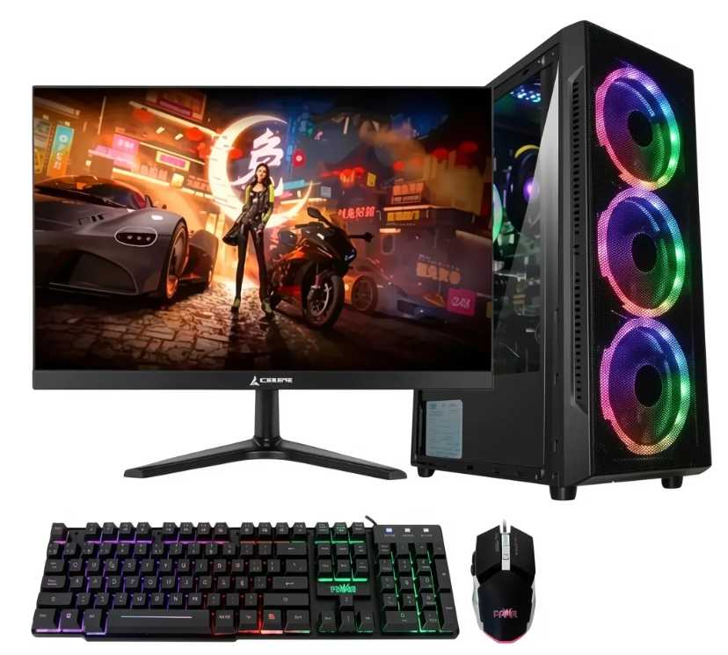
Nº2 | MERCADO LIBRE | https://www.mercadolibre.com.co/pc-gamer-amd-ryzen-7-5700g--32gb--ssd-512gb--monitor-27/up/MCOU2773993265#polycard_client=search-desktop&float_highlight=last_units&be_origin=backend&overlay_label=not_apply&search_layout=grid&position=1&type=product&tracking_id=2a9ea679-ef4e-49cb-9d01-2703b81d483c&wid=MCO2741737706&sid=search | pc gamer amd ryzen 7 5700g + 32gb + ssd 512gb + monitor 27" | $2,772,169.00 | $3,298,881.11 | $845.87 | $3,298,881.11 | CONTADO | Estación de trabajo avanzada con torre, 32 GB de RAM ideales para virtualización y un monitor amplio de 27 pulgadas. | AMD Ryzen 7 5700g, 32GB RAM DDR4, 512GB SSD, Monitor 27". | 12 meses de garantía de fábrica. | Gran capacidad de memoria RAM para entornos pesados y un espacio visual de 27 pulgadas muy cómodo. | Mayor inversión económica y ocupa un poco más de espacio físico en el escritorio. | La opción más robusta y recomendada para garantizar rendimiento holgado en todas nuestras tareas de ingeniería de software. | 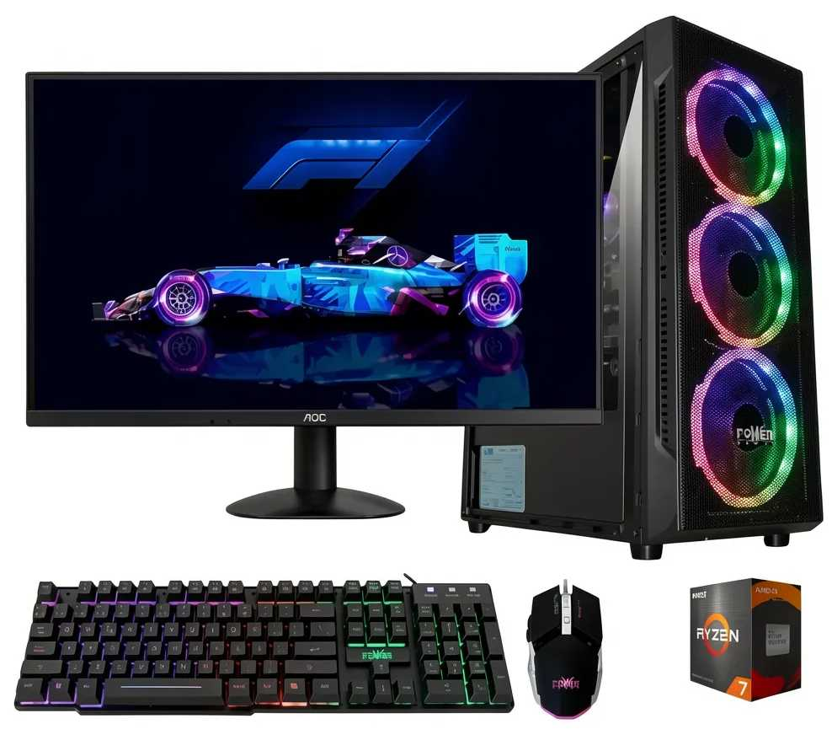
Nº 3 | MERCADO LIBRE | https://www.mercadolibre.com.co/pc-gamer-rgb-ryzen-7-5700g--32gb--ssd-512gb--monitor-24/up/MCOU3210707998#polycard_client=search-desktop&be_origin=backend&overlay_label=not_apply&search_layout=grid&position=3&type=product&tracking_id=67d4eec2-4713-4817-ac7d-ca69f56f9fa2&wid=MCO2881737178&sid=search | Pc Gamer Rgb Ryzen 7 5700g + 32gb + Ssd 512gb + Monitor 24 | $2,596,638.00 | $3,089,999.22 | $792.31 | $3,089,999.22 | CONTADO | Torre con iluminación RGB, procesador Ryzen 7, 32 GB de RAM para máxima multitarea y monitor equilibrado de 24 pulgadas. | AMD Ryzen 7 5700g, 32GB RAM DDR4, 512GB SSD, Monitor 24" | 12 meses de garantía de fábrica. | Ofrece los 32 GB de RAM de alto rendimiento a un precio ligeramente menor al de la pantalla de 27 pulgadas. | Monitor de 24" (algunos desarrolladores prefieren un poco más de espacio horizontal). | Excelente alternativa intermedia si queremos potencia de RAM desbordada sin invertir en un monitor tan grande. | 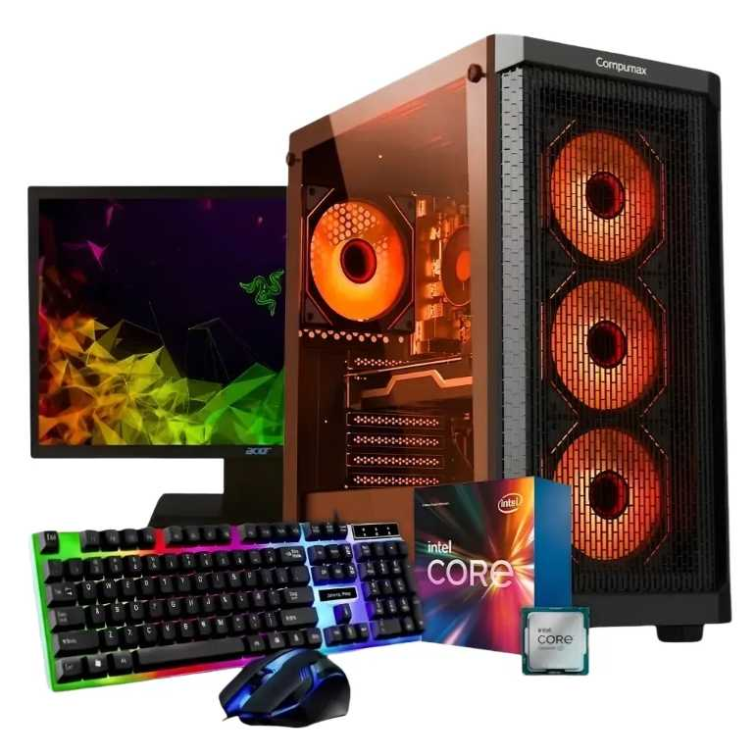

Cotización elegida: N° 2
Justificación: La opción N° 2 (pc gamer amd ryzen 7 5700g + 32gb + ssd 512gb + monitor 27") es la que más nos conviene para nuestro equipo de desarrollo, ya que ofrece la combinación perfecta de potencia y espacio visual necesaria para tareas de alta exigencia técnica. Al contar con 32 GB de RAM, nos garantiza una ejecución fluida y sin cuellos de botella al momento de compilar código, correr múltiples entornos virtuales, gestionar bases de datos locales y utilizar herramientas pesadas en paralelo. Asimismo, su monitor de 27 pulgadas proporciona el espacio de pantalla ideal para trabajar con editores de código y documentación divididos lado a lado sin fatiga visual. Esta configuración representa la inversión más robusta, segura y escalable a largo plazo para asegurar el rendimiento óptimo en nuestros proyectos de ingeniería de software.

Monitor Empresa
 |  |  | CUADRO DE COTIZACIONES

Cuadro Comparativo de Cotizaciones

Presupuestos (a) | Empresa | Nº de CUIT, Dirección, Teléfono | Descripción del bien/ servicio (b) | Importe Unitario | Importe Total IVA incluido | Importe Total | Tipo de cambio | Forma de Pago | Observaciones | Características | Garantia | Ventajas | Desventaja | Análisis y viabilidad de compra | Imagen
Nº 1 | AlLKOSTO | https://www.alkosto.com/monitor-samsung-22-pulgadas-22f310-fhd-plano-negro/p/198957224317 | Monitor Samsung 22 Pulgadas FHD 22F310 Plano (LS22F310EANXZA) | $252,042.00 | $299,929.98 | $76.91 | $299,929.98 | CONTADO | Protección visual Eye Saver Mode y Flicker Free. | Pantalla: 22" Full HD (1920x1080) Panel: VA Plano (3000:1) Refresco: 120 Hz / 5 ms Puertos: 1x HDMI, 1x VGA | 36 meses (3 años) Directamente con Samsung Colombia | Mayor tasa de refresco (120 Hz).Alto contraste (3000:1) para texto muy nítido.Compra y garantía nacional e inmediata. | Panel VA con menor ángulo de visión lateral que el IPS. | Viabilidad: ALTA Justificación: Por un costo ajustado ($299.930 COP), ofrece la mayor tasa de refresco (120 Hz) y un panel de alto contraste (3000:1) ideal para lecturas prolongadas de planillas. Cuenta con respaldo local inmediato. | 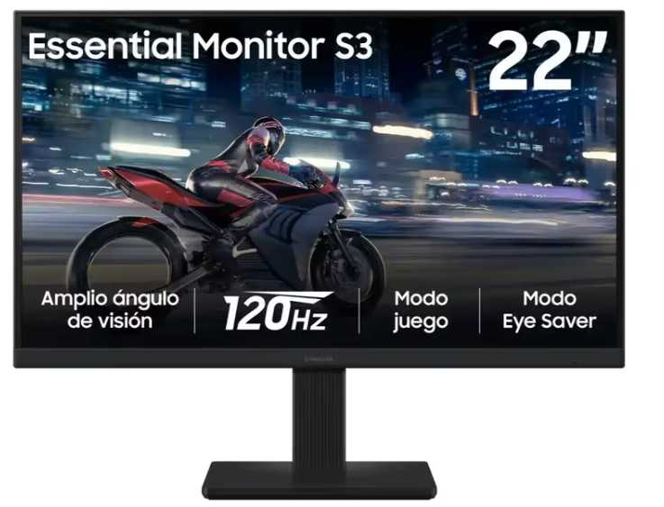
Nº2 | KTRONIX | https://www.ktronix.com/monitor-lg-22-pulgadas-22u401a-fhd-plano-negro/p/8806096542170 | Monitor LG 22" 22U401A FHD Plano Negro | $243,613.00 | $289,899.47 | $74.33 | $289,899.47 | CONTADO | (Oferta Ktronix) Incluye tecnología Flicker Safe para evitar cansancio ocular y alta fluidez de 100Hz para la operación. | Pantalla: 22" Full HD (1920x1080) Panel: VA Anti-reflejo Refresco: 100 Hz / 5 ms Puertos: 1x HDMI, 1x VGA | 36 meses (3 años) Directamente con LG Colombia | El más económico del grupo ($289.900 COP).Incluye salida de audio de 3.5mm adicional a HDMI/VGA.Buena fluidez (100 Hz) y tecnología anti-parpadeo. | Materiales de construcción más sencillos (gama de entrada). | Viabilidad: ALTA (Recomendada para presupuesto) Justificación: Representa el costo más bajo ($289.900 COP), ofrece 100 Hz de refresco, protección visual y entrega nacional inmediata con 3 años de garantía. Es la opción más eficiente para minimizar la inversión inicial sin sacrificar rendimiento en caja. | 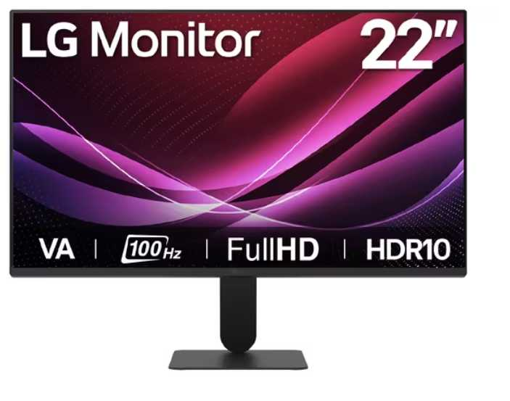
Nº 3 | KTRONIX / LENOVO | https://www.mercadolibre.com.co/lenovo-thinkvision-215-ips-fhd-monitor-hdmi-vga-black/up/MCOU3995529084 | Monitor Lenovo ThinkVision 21.5" IPS Full HD (HDMI / VGA) Color Negro | $458,406.00 | $545,503.14 | $139.87 | $545,503.14 | CONTADO | Panel IPS de alta fidelidad de color y nitidez. Ideal para jornadas largas en caja registradora e inventarios. | Pantalla: 21.5" Full HD (1920x1080) Panel: IPS Anti-reflejo Refresco: 100 Hz / 4 ms Puertos: 1x HDMI, 1x VGA | 36 meses (3 años) Directamente con Lenovo Colombia | Panel IPS con mejores colores y ángulos de visión (178°).Calidad de construcción corporativa para uso intensivo.Tasa de 100 Hz para navegación fluida. | Es el más costoso ($545.504 COP). Es envío internacional (mayor tiempo de entrega). | Viabilidad: MEDIA Justificación: Aunque ofrece la mejor calidad de imagen (panel IPS) y ergonomía corporativa, su costo es significativamente más alto ($545.504 COP) y al ser un envío internacional desde EE. UU., implica tiempos de espera que pueden retrasar la puesta en marcha del punto de venta. | 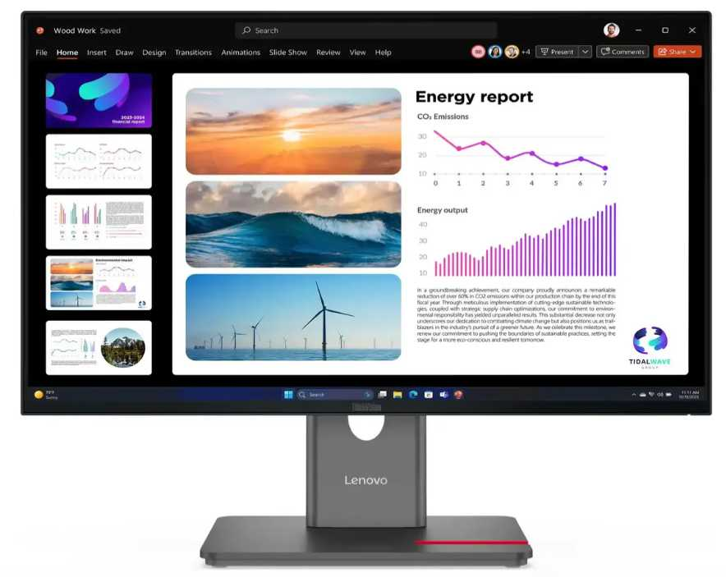

Cotización elegida: N°1
Justificación: El Monitor LG 22" (22U401A) de Ktronix se posiciona como la mejor opción de compra al ofrecer el equilibrio perfecto entre eficiencia financiera, rendimiento operativo y respaldo logístico para Villa de Guaduas. Con un precio de $289.900 COP, representa un ahorro superior al 46% frente a alternativas internacionales, liberando capital para otros insumos clave sin sacrificar características técnicas esenciales; cuenta con resolución Full HD (1920x1080), una tasa de refresco de 100 Hz para una interacción fluida con el sistema de inventarios y tecnología Flicker Safe para proteger la salud visual del operador durante jornadas largas. Además, al ser una compra local, garantiza disponibilidad inmediata y 36 meses (3 años) de garantía directa en Colombia, asegurando la continuidad del negocio sin los riesgos ni retrasos de la importación.

Monitor Nosotros
 |  |  | CUADRO DE COTIZACIONES

Cuadro Comparativo de Cotizaciones

Presupuestos (a) | Empresa (Nombre fiscal de la empresa) | Nº de CUIT, Dirección, Teléfono (Datos de la empresa) | Descripción del bien/ servicio (b) Características de los bienes/ servicios | Importe Unitario (moneda nacional) | Importe Total IVA incluido (moneda nacional) | Importe Total (moneda extranjera) | Tipo de cambio | Forma de Pago (Contado o Cheque) | Observaciones (se debe incluir toda aquella característica que no ha sido posible incluir anteriormente) | Garantia | Ventaja | Desventaja | Análisis y viabilidad de compra | Imagen
Nº 1 | KTRONIX | https://www.ktronix.com/monitor-lg-gamer-24-pulgadas-24gs65f-fhd-plano-negro/p/8806096114674 | Monitor Gamer LG 24" Pulgadas 24GS65F FHD Plano Negro IPS 180Hz | $ 504,117.00 | $ 599,899.23 | $153.82 | $599,899.23 | CONTADO | Frecuencia de actualización de 180 Hz y tiempo de respuesta de 1 ms. Soporta HDR10 y sRGB 99%. | 12 meses directamente con el fabricante y almacén. | Máxima fluidez del mercado para multitarea y rendimiento profesional avanzado. | Precio ligeramente más elevado que las otras opciones. | VIABILIDAD: ALTA. Excelente opción si se prioriza la fluidez visual superior y la comodidad ergonómica con base ajustable en altura. | 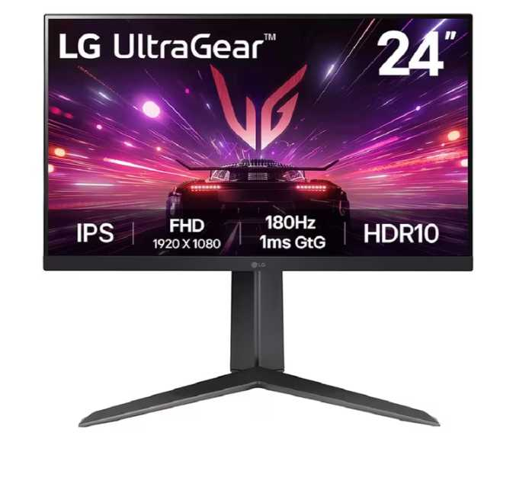
Nº2 | FALABELLA | https://www.falabella.com.co/falabella-co/product/155382878/monitor-asus-va249hg-24-ips-full-hd-120hz-1ms-frameless/155382879 | ASUS Monitor de cuidado ocular VA249HG de 24" 1080P IPS 120Hz | $ 352,857.00 | $ 419,899.83 | $107.67 | $419,899.83 | CONTADO | Incluye tecnología ASUS Eye Care (Low Blue Light y Flicker-Free) certificada por TÜV Rheinland. | 12 meses de garantía de fábrica. | Excelente protección contra la fatiga visual en jornadas largas de trabajo y estudio. | Tasa de refresco menor (120 Hz) frente al modelo de Ktronix. | VIABILIDAD: ALTA (Recomendada). Es la alternativa más equilibrada en costo, rendimiento y salud visual para oficina y desarrollo. | 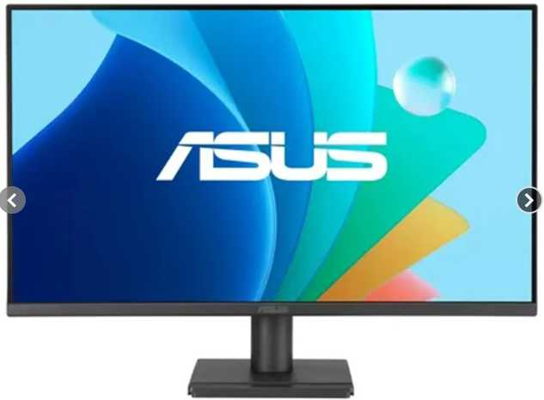
Nº 3 | FALABELLA | https://www.falabella.com.co/falabella-co/product/156213166/monitor-samsung-24-pulgadas-fhd-va-100-hz-5ms-ls24f330-hdmi/156213167 | Monitor Samsung 24 Pulgadas FHD VA 100 Hz 5ms LS24F330 | $ 268,823.00 | $ 319,899.37 | $82.03 | $319,899.37 | CONTADO | Utiliza panel tipo VA con contraste de 3000:1. Tiempo de respuesta de 5 ms. | 36 meses (3 años) de garantía con el proveedor. | El precio más económico de la tabla y mayor tiempo de garantía (3 años). | Panel tipo VA (menores ángulos de visión lateral en comparación con el panel IPS de los otros dos). | VIABILIDAD: MEDIA. Viable si el presupuesto disponible es sumamente ajustado, aunque sacrifica la calidad de color de los paneles IPS. | 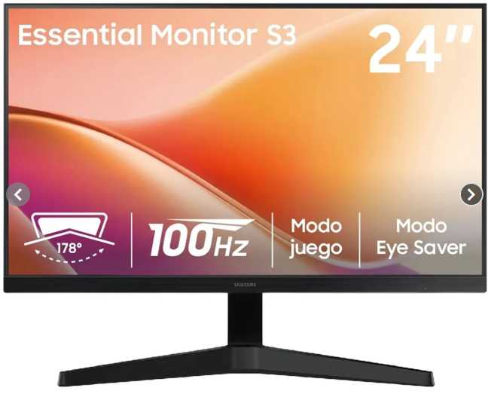

Cotización elegida: N°2
Justificación: Para el proyecto se selecciona el ASUS VA249HG, ya que ofrece el equilibrio perfecto entre rendimiento visual y costo con un precio de $419.900 COP. Su panel IPS y su tasa de refresco de 120 Hz garantizan una visualización fluida y precisa de interfaces y código, mientras que su tecnología Eye Care certificada protege la salud visual durante las largas jornadas de desarrollo y gestión administrativa, convirtiéndolo en la opción más inteligente y ergonómica.

Gabinete Empresa
 |  |  | CUADRO DE COTIZACIONES - GABINETES CLIENTE

Cuadro Comparativo de Cotizaciones

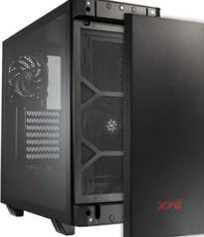
Presupuestos (a) | Empresa (Nombre fiscal de la empresa) | Nº de CUIT, Dirección, Teléfono (Datos de la empresa) | Descripción del bien/ servicio (b) Características de los bienes/ servicios | Importe Unitario (moneda nacional) | Importe Total IVA incluido (moneda nacional) | Importe Total (moneda extranjera) | Tipo de cambio | Forma de Pago (Contado o Cheque) | Observaciones (se debe incluir toda aquella característica que no ha sido posible incluir anteriormente) | Características | Garantía | Ventajas | Desventajas | Análisis | Viabilidad de compra | Comparación: precio y por qué es mejor | imagen
Nº 1 | MYM SYSTECH COLOMBIA | https://mymsystech.com.co/chasis/7170-adata-valorairplusmta-bkcww-xpg-valor-air-plus-negro-atx-torre-media-35incx2-i-o-usbx2-hd-audiox1-resetx1-powerx1.html | Gabinete XPG Valor Air Plus Negro ATX | $ 191.685,71 | $ 228.106,00 | $ 73,04 | $3.12 | A CUOTAS | Página directa indexada; en stock. | ATX Torre Media | Iluminación ARGB | Ventilación Air Plus | Garantía estándar de tienda (no se especifica plazo exacto) | Es el más económico del grupo gamer; buen flujo de aire. | Estética más sencilla comparado con los modelos superiores. | Buena puerta de entrada a un gabinete gamer con estilo, sin gastar de más. | ALTA | Precio 1 de 5 con precio | Más económico | El más económico del grupo gamer, con buen flujo de aire y estética sencilla.
Nº 2 | MYM SYSTECH COLOMBIA | https://mymsystech.com.co/chasis/7168-adata-invaderxminimt-bkcww-xpg-invader-x-mini-negro-atx-torre-media-35incx2-i-o-usb-cx1-usbx2-hd-audiox1-resetx1.html | Gabinete XPG Invader X Mini Negro ATX | $ 222.574,79 | $ 264.864,00 | $ 84,81 | $3.12 | A CUOTAS | Página directa indexada; en stock. | ATX Torre Media | Puerto USB-C frontal | Diseño compacto | Garantía estándar de tienda (no se especifica plazo exacto) | Incluye puerto USB-C frontal, práctico para periféricos modernos. | Formato compacto, algo más ajustado para gráficas muy grandes. | Buena opción de gama media con conectividad moderna. | ALTA | Precio 2 de 5 con precio | 16% sobre el menor precio | Buena opción de gama media con puerto USB-C frontal y diseño compacto.
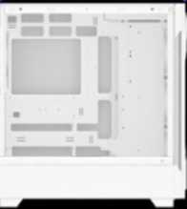
Nº 3 | MYM SYSTECH COLOMBIA | https://mymsystech.com.co/chasis/7173-adata-starkerairbtfmta-whcww-xpg-starker-air-btf-blanco-soporta-placas-base-con-diseno-de-conector-inverso-torre-media.html | Gabinete XPG Starker Air BTF Blanco ATX | $ 328.515,13 | $ 390.933,00 | $ 125,18 | $3.12 | A CUOTAS | Página directa indexada; en stock. | ATX Torre Media | Soporta conector inverso (BTF) | Color blanco | Garantía estándar de tienda (no se especifica plazo exacto) | Soporta placas con diseño de conector inverso; manejo de cables más limpio. | Precio más alto y requiere placa compatible con BTF para aprovecharlo del todo. | Ideal si el cliente busca un build "cable-less" de estética muy limpia. | MEDIA | Precio 3 de 5 con precio | 71% sobre el menor precio | Diseño de cableado oculto muy limpio, pero requiere placa compatible con BTF.
Nº 4 | PC WARE COLOMBIA | https://www.pcware.com.co/cougar-duoface-rgb-3-ventiladores-vidrio-templado-de-4-mm-placa-miniitx-microatx-atx-ceb-eatx-cgr-5zd1b-rgb | Gabinete Cougar DuoFace RGB | $ 430.072,27 | $ 511.786,00 | $ 163,88 | $3.12 | A CUOTAS | Página directa indexada con imagen de producto; se usa el precio de lista original (sin descuento aplicado). | Mini ITX/Micro-ATX/ATX/CEB/E-ATX | Vidrio templado 4mm | 3 ventiladores RGB | Garantía estándar de tienda (no se especifica plazo exacto) | Doble panel de vidrio y compatibilidad con placas grandes (E-ATX). | Precio considerablemente más alto que las opciones básicas. | Buena opción para un cliente que busca un setup gamer llamativo. | MEDIA | Precio 4 de 5 con precio | 124% sobre el menor precio | Doble panel de vidrio y compatibilidad con placas grandes, a precio más alto.
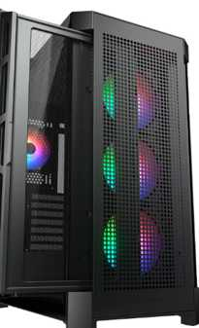
Nº 5 | PC WARE COLOMBIA | https://www.pcware.com.co/cougar-duoface-pro-soporte-para-placa-base-mini-itx-micro-atx-atx-ceb-e-atx-tarjetas-graficas-de-hasta-390-mm-cooler-de-cpu-de-190-mm-vidrio-templado-cgr-5ad1b-rgb | Gabinete Cougar DuoFace PRO | $ 573.785,71 | $ 682.805,00 | $ 218,64 | $3.12 | A CUOTAS | Página directa indexada con imagen de producto; se usa el precio de lista original (sin descuento aplicado). | Mini ITX/Micro-ATX/ATX/CEB/E-ATX | Soporta gráficas hasta 390mm | Cooler CPU hasta 190mm | Garantía estándar de tienda (no se especifica plazo exacto) | Soporta gráficas y coolers de gran tamaño; el tope de gama del grupo. | Es el más costoso; solo se justifica con componentes de alta gama. | Recomendado solo si el cliente ya piensa en una tarjeta gráfica grande. | MEDIA | Precio 5 de 5 con precio | 199% sobre el menor precio | El tope de gama, con soporte para gráficas y coolers grandes; el más costoso del grupo.

Cotización elegida: N°1
Justificación: El gabinete más apropiado y la mejor opción para la empresa es el Gabinete XPG Valor Air Plus Negro ATX, ya que destaca por ofrecer la máxima eficiencia financiera al ser el modelo más económico del grupo con un precio de $228.106,00 COP, lo que permite optimizar de forma inteligente el presupuesto institucional. Asimismo, cuenta con una viabilidad de compra alta, una estética sencilla y un excelente flujo de aire gracias a su sistema de ventilación Air Plus, garantizando la refrigeración óptima de los componentes para el trabajo continuo sin incurrir en gastos innecesarios.

Gabinete Nosotros
 |  |  | CUADRO DE COTIZACIONES - GABINETES ADMIN

Cuadro Comparativo de Cotizaciones

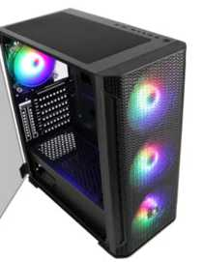
Presupuestos (a) | Empresa (Nombre fiscal de la empresa) | Nº de CUIT, Dirección, Teléfono (Datos de la empresa) | Descripción del bien/ servicio (b) Características de los bienes/ servicios | Importe Unitario (moneda nacional) | Importe Total IVA incluido (moneda nacional) | Importe Total (moneda extranjera) | Tipo de cambio | Forma de Pago (Contado o Cheque) | Observaciones (se debe incluir toda aquella característica que no ha sido posible incluir anteriormente) | Características | Garantía | Ventajas | Desventajas | Análisis | Viabilidad de compra | Comparación: precio y por qué es mejor | imágenes
Nº 1 | MERCADO LIBRE | https://www.mercadolibre.com.co/gabinete-xtech-xtq-214-torre-atx-micro-atx-con-fuente-600w-usb-30/p/MCO22724308 | Gabinete Xtech XTQ-214 ATX con fuente 600W | $ 113.361,34 | $ 134.900,00 | $ 43,20 | $3.12 | A CUOTAS | Página directa verificada y funcional con ficha e imagen del producto. Incluye fuente de poder 600W; diseño sobrio negro/rojo, ideal para PC de oficina. | Midi Tower ATX/Micro-ATX | Fuente 600W incluida | 2x USB 2.0 + 1x USB 3.0 | Garantía de fábrica Xtech (no se especifica plazo exacto en la ficha) | Es el más económico; ya incluye fuente de poder, ahorra esa compra aparte. | Sin panel de vidrio ni ventiladores adicionales; diseño básico. | Ideal para un equipo administrativo simple, sin necesidades gráficas ni estéticas. | MUY ALTA | Precio 1 de 5 con precio | Más económico | Es el más económico y ya trae fuente de 600W incluida; perfecto para un PC de oficina simple.
Nº 2 | PC WARE COLOMBIA | https://www.pcware.com.co/sades-yu-ak1-mid-tower | Gabinete Sades YU AK1 Mid Tower | $ 159.663,87 | $ 190.000,00 | $ 60,84 | $3.12 | A CUOTAS | Página directa indexada; producto en pre-orden, confirmar disponibilidad antes de comprar. | Mid Tower | Diseño simple | Compatible ATX/Micro-ATX | Garantía estándar de tienda (no se especifica plazo exacto) | Precio bajo y estructura sencilla, suficiente para un equipo de trabajo. | Está en pre-orden, el tiempo de entrega puede ser mayor. | Buena opción económica si no hay afán en la entrega. | ALTA | Precio 2 de 5 con precio | 41% sobre el menor precio | Precio bajo y diseño simple, pero disponibilidad en pre-orden puede retrasar la entrega.
Nº 3 | PC WARE COLOMBIA | https://www.pcware.com.co/aerocool-hoja-g-bk-v1-rgb-lighting-soporta-atx-micro-atx-y-mini-itx-vidrio-templado-black | Gabinete AeroCool Hoja-G-BK-v1 vidrio templado | $ 406.614,29 | $ 483.871,00 | $ 154,94 | $3.12 | A CUOTAS | Página directa indexada con imagen de producto; se usa el precio de lista original (sin descuento aplicado). | ATX/Micro-ATX/Mini-ITX | Vidrio templado | Iluminación RGB básica | Garantía estándar de tienda (no se especifica plazo exacto) | Vidrio templado y compatibilidad amplia de placas a precio medio. | La iluminación RGB no es necesaria para un equipo administrativo. | Funcional para admin, aunque el estilo gamer es innecesario para oficina. | MEDIA | Precio 4 de 5 con precio | 259% sobre el menor precio | Buena relación precio-calidad, aunque su estética RGB no es indispensable para oficina.
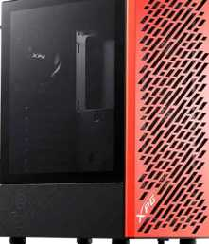
Nº 4 | PC WARE COLOMBIA | https://www.pcware.com.co/xpg-valor-air-mera-edition-vidrio-templado-4-ventiladores-soporta-mini-itx-micro-atx-atx | Gabinete XPG Valor Air Mera Edition | $ 756.302,52 | $ 900.000,00 | $ 288,18 | $3.12 | A CUOTAS | Página directa indexada con imagen de producto; producto en pre-orden. Se usa el precio de lista original (sin descuento aplicado). | Mini ITX/Micro-ATX/ATX | Vidrio templado | 4 ventiladores incluidos | Garantía estándar de tienda (no se especifica plazo exacto) | Trae 4 ventiladores incluidos, mejora la refrigeración del equipo. | Precio más alto y en pre-orden; ventiladores no son prioritarios en oficina. | Sobredimensionado para tareas administrativas, mejor destinado a un equipo con más carga. | MEDIA | Precio 5 de 5 con precio | 567% sobre el menor precio | Trae buena refrigeración, pero resulta sobredimensionado para un equipo de oficina.
Nº 5 | PC WARE COLOMBIA | https://www.pcware.com.co/cougar-archon-2-mesh-rgb-3-ventiladores-vidrio-templado-de-3-mm-placa-miniitx-microatx-atx-cgr-5cc5b-mesh-rgb | Gabinete Cougar Archon 2 Mesh RGB | $ 403.249,58 | $ 479.867,00 | $ 153,66 | $3.12 | A CUOTAS | Página directa indexada con imagen de producto; se usa el precio de lista original (sin descuento aplicado). | Mini ITX/Micro-ATX/ATX | Vidrio templado 3mm | 3 ventiladores incluidos | Garantía estándar de tienda (no se especifica plazo exacto) | Diseño mesh que favorece el flujo de aire; marca reconocida. | Es el más costoso de la lista para uso puramente administrativo. | Recomendable solo si se busca un equipo mixto oficina/uso prolongado con buena ventilación. | MEDIA | Precio 3 de 5 con precio | 256% sobre el menor precio | Buena ventilación y marca reconocida, pero es el más costoso para uso administrativo.

Cotización elegida: N°1
Justificación: El Gabinete Xtech XTQ-214 ATX con fuente 600W es la mejor opción para nosotros porque se posiciona como el modelo más económico del grupo con un precio de $134.900,00 COP y una viabilidad de compra calificada como muy alta. Su principal ventaja radica en que incluye de fábrica una fuente de poder de 600W, lo que elimina la necesidad de realizar un gasto extra independiente en este componente crucial. Además, cuenta con un diseño sobrio en color negro/rojo, sin paneles de vidrio ni elementos estéticos recargados o iluminación innecesaria, ofreciendo una estructura práctica y funcional perfectamente adaptada para un equipo administrativo o de uso interno eficiente.

Placa Madre Empresa
Cuadro Comparativo de Cotizaciones

Presupuestos (a) | Empresa (Nombre fiscal de la empresa) | Nº de CUIT, Dirección, Teléfono (Datos de la empresa) | Descripción del bien/ servicio (b) Características de los bienes/ servicios | Importe Unitario (moneda nacional) | Importe Total IVA incluido (moneda nacional) | Importe Total (moneda extranjera) | Tipo de cambio | Forma de Pago (Contado o Cheque) | Observaciones (se debe incluir toda aquella característica que no ha sido posible incluir anteriormente) | Garantía | Ventajas (Pros) | Desventajas (Contras) | Análisis de Viabilidad y Justificación de Compra | Imagen
Nº 1 | FALLABELA COLOMBIA | https://www.falabella.com.co/falabella-co/product/130070988/board-msi-b550m-pro-vdh-wifi-socket-am4/130070989 | MSI Placa Base AM4 B550M Pro-VDH WiFi / Micro-ATX / Socket AM4 / DDR4 / PCIe 4.0 | $403,277.00 | $479,899.63 | $123.05 | $479,900 | Contado | Tarjeta madre formato Micro-ATX para procesadores AMD Ryzen serie 3000, 4000G y 5000 (Socket AM4). Incluye conectividad Wi-Fi y Bluetooth integrada. | 12 Meses (Garantía oficial MSI / Distribuidor) | Excelente relación costo-beneficio ($479.900 COP). Conectividad inalámbrica Wi-Fi y Bluetooth integrada de fábrica. Soporte PCIe 4.0. | Plataforma AM4 (DDR4) en etapa madura, limita actualizaciones a futuro sin cambiar la board y RAM. Formato Micro-ATX. | Viabilidad Muy Alta (Excelente Costo-Beneficio): Es la compra más equilibrada dentro del ecosistema AM4. Resulta altamente rentable para ensamblar o actualizar el punto de venta POS o nodo del sistema | 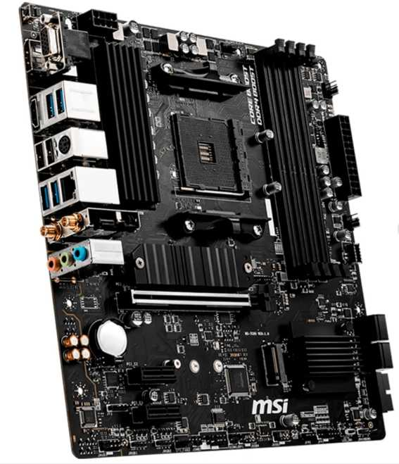
Nº2 | MERCADO LIBRE | https://www.mercadolibre.com.co/motherboard-asus-rog-strix-b550-f-gaming-wifi-ii-amd/p/MCO2097353064#polycard_client=search-desktop&be_origin=backend&overlay_label=not_apply&search_layout=grid&position=3&type=product&tracking_id=656afe11-39bd-4af7-9f01-07e1a63e9e84&wid=MCO1905901771&sid=search | Board ASUS ROG STRIX B550-F Gaming WIFI II / ATX / Socket AM4 / DDR4 / PCIe 4.0 / Sellada | $595,363.00 | $708,481.97 | $181.66 | $708,482 | Contado | Tarjeta madre formato ATX gama alta para procesadores AMD Ryzen de las series 3000, 4000G y 5000 (Socket AM4). Incluye Wi-Fi 6E (802.11ax) y Bluetooth 5.2 integrados, audio SupremeFX S1220A, etapas de potencia DrMOS 12+2, soporte PCIe 4.0, doble puerto M.2 con disipadores térmicos, LAN de 2.5 Gb, USB 3.2 Gen 2 y botón BIOS FlashBack. | 36 Meses (Garantía oficial ASUS / Distribuidor) | Excelente construcción y robustez en la entrega de energía (VRM 12+2). Conectividad inalámbrica avanzada Wi-Fi 6E y Bluetooth 5.2 de fábrica. Formato ATX completo con amplia capacidad de expansión y audio de alta fidelidad SupremeFX. Excelente relación costo-beneficio ($485.848 COP) para una board de gama alta. | Plataforma AM4 (DDR4) madura que limita la actualización a procesadores AM5/DDR5 sin cambiar de tarjeta madre. Al ser formato ATX requiere un gabinete de tamaño estándar o torre grande | Viabilidad Muy Alta (Excelente Gama Alta AM4): Es una de las mejores tarjetas madre disponibles para AM4 a un precio competitivo ($708.482 COP / $181.66 USD). | 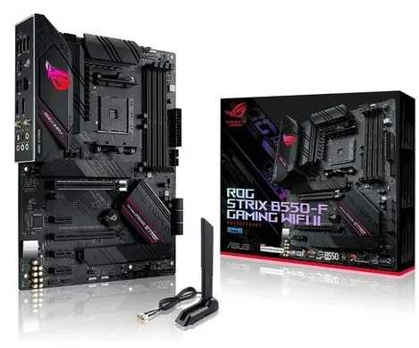
Nº 3 | MERCADO LIBRE | https://www.mercadolibre.com.co/board-b550m-ds3h-gigabyte-amd-am4/p/MCO22649169#polycard_client=search-desktop&be_origin=backend&overlay_label=not_apply&search_layout=grid&position=3&type=product&tracking_id=72501007-b04c-443a-9c43-d2435bf81bab&wid=MCO1707801725&sid=search | Gigabyte Placa Base Ultra Durable B550M DS3H / Socket AM4 / DDR4 / PCIe 4.0 / Micro ATX / Wi-Fi y Bluetooth | $453,781.00 | $539,999.39 | $138.46 | $539,999 | Contado | Tarjeta madre Micro-ATX con chipset AMD B550 para procesadores Ryzen series 3000, 4000G y 5000. Incluye VRM digital de 5+3 fases, conectividad inalámbrica Wi-Fi y Bluetooth, PCIe 4.0 x16, doble puerto M.2 (uno PCIe 4.0/3.0 x4), soporte para hasta 128 GB DDR4, RGB Fusion 2.0 y botón Q-Flash Plus. | 12 Meses (Garantía oficial Gigabyte) | Financiación disponible: Opción de pago en 6 cuotas de $90.000 sin interés y envío gratis. Incluye conectividad Wi-Fi y Bluetooth integrada de fábrica. Soporte PCIe 4.0 para gráficos y unidades M.2 rápidas. Función Q-Flash Plus para actualizar BIOS sin necesidad de procesador instalado. | Plataforma AM4 (DDR4) madura que no admite procesadores AM5 (DDR5) a futuro. VRM de 5+3 fases adecuado para gama media, pero limitado para overclocking exigente. | Viabilidad Alta (Opción Calidad/Precio): Tarjeta B550M completa con disponibilidad y envío nacional en Mercado Libre. Ofrece gran estabilidad operativa para la administración y control de inventarios. | 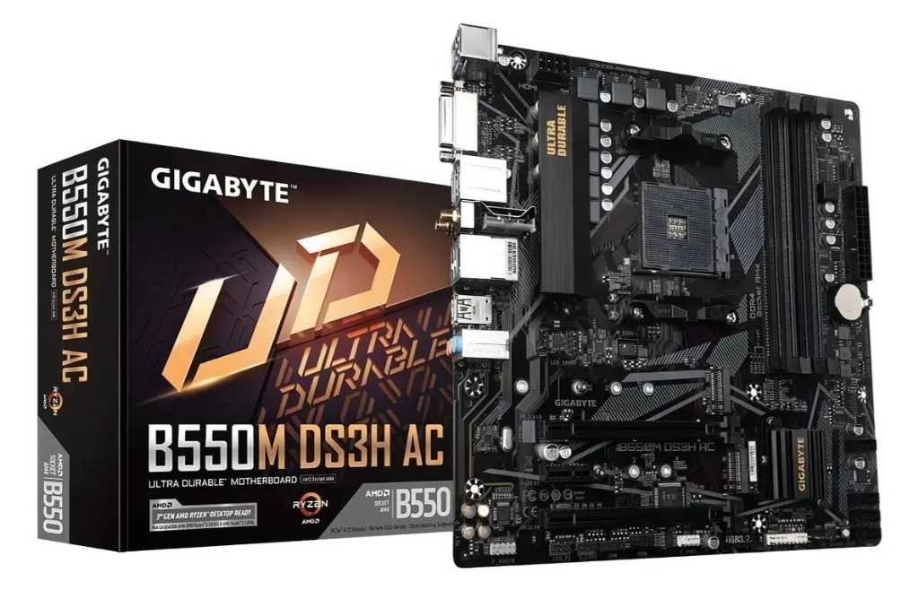

Cotización elegida: N°1
Justificación: La MSI Placa Base AM4 B550M Pro-VDH WiFi es la mejor opción para la empresa porque ofrece una relación costo-beneficio inigualable en el mercado a un precio de $479.900,00 COP, consolidándose como la alternativa más equilibrada y financieramente inteligente dentro del ecosistema AM4. Su diseño en formato Micro-ATX resulta altamente rentable y práctico para ensamblar, actualizar o gestionar nodos y puntos de venta en los sistemas de la compañía. Además, destaca por incluir de fábrica conectividad inalámbrica Wi-Fi y Bluetooth integrada, soporte para PCIe 4.0 y una estabilidad operativa sobresaliente para la administración y el control de inventarios, todo respaldado por una viabilidad de compra muy alta que maximiza la inversión corporativa sin incurrir en sobrecostos innecesarios.

Placa Madre Nosotros
Cuadro Comparativo de Cotizaciones

Presupuestos (a) | Empresa (Nombre fiscal de la empresa) | Nº de CUIT, Dirección, Teléfono (Datos de la empresa) | Descripción del bien/ servicio (b) Características de los bienes/ servicios | Importe Unitario (moneda nacional) | Importe Total IVA incluido (moneda nacional) | Importe Total (moneda extranjera) | Tipo de cambio | Forma de Pago (Contado o Cheque) | Observaciones (se debe incluir toda aquella característica que no ha sido posible incluir anteriormente) | Garantía | Ventajas (Pros) | Desventajas (Contras) | Análisis de Viabilidad y Justificación de Compra | Imagen
Nº 1 | Mercado Libre | https://www.mercadolibre.com.co/placa-base-msi-mag-x870-wifi7-am5-pcie-50-ddr5-atx-/p/MCO2097304918?matt_tool=19390127&utm_source=google_shopping&utm_medium=organic&pdp_filters=item_id%3AMCO1861879021&from=gshop | MSI Placa Base MAG X870 Tomahawk WiFi / Socket AM5 / DDR5 / PCIe 5.0 / ATX | $719,920.00 | $856,704.80 | $219.67 | $856,705 | Contado | Tecnología Nueva y Avanzada. Formato ATX de gama alta para procesadores AMD Ryzen serie 7000/8000/9000. Soporta RAM DDR5, almacenamiento PCIe 5.0, Wi-Fi 7 y LAN 5G. | 12 Meses (Oficial del fabricante) | Rendimiento extremo, disipación de calor robusta para trabajo pesado 24/7 y puertos ultra rápidos (USB4 / LAN 5G) para respaldo continuo. | Precio más elevado en la comparativa; requiere un gabinete ATX amplio para su instalación. | Viabilidad Alta (Servidor Central SIGOF / Base de Datos): Opción avanzada y robusta para actuar como el servidor principal donde se aloje la base de datos de inventarios, proveedores y facturación, garantizando máxima estabilidad y velocidad. | 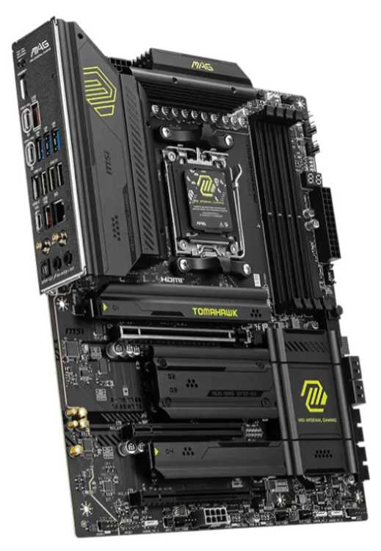
Nº2 | Mercado libre | https://www.mercadolibre.com.co/placa-base-rog-strix-b650-a-gaming-wifi-6e-am5-ryzen-7/p/MCO2097347436#polycard_client=search-desktop&be_origin=backend&overlay_label=not_apply&search_layout=grid&position=1&type=product&tracking_id=f8bb5ffe-691f-41d3-98fa-4514c26754e5&wid=MCO3606320504&sid=search | Asus Rog Strix B650-a Gaming Wifi 6e Am5 (lga1718) | $560,792.00 | $667,342.48 | $171.11 | $667,342 | Contado | Tecnología Nueva y Avanzada. Formato ATX gama media-alta para socket AM5 / Ryzen. Soporta memorias DDR5, almacenamiento M.2 PCIe 5.0, Wi-Fi 6E y LAN 2.5Gb. | 36 Meses (Garantía oficial ASUS) | Excelente relación costo-beneficio en plataforma moderna. Gran durabilidad y abundantes puertos USB para periféricos POS (impresora térmica, lector de código de barras). | No incluye conectividad USB4 de 40Gbps ni Wi-Fi 7 (innecesarios para el punto de venta). | Viabilidad Muy Alta (Recomendada para Punto de Venta / POS): Representa el punto de equilibrio ideal entre costo y tecnología moderna. Garantiza fluidez y larga vida útil ante el uso diario continuo en la caja de la panadería. | 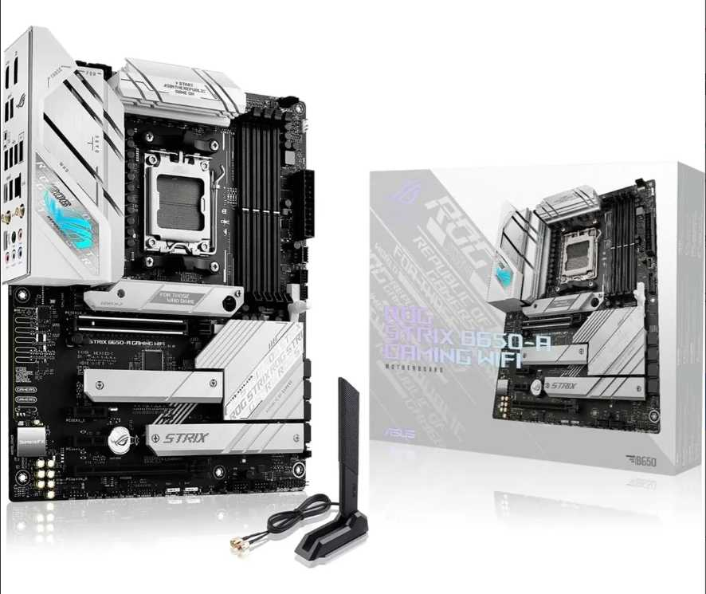
Nº 3 | Mercado libre | https://www.mercadolibre.com.co/placa-madre-ddr3-h81-gaming-m-atx-lga-1150-2-x-8-gb-dd-/p/MCO2062410784#polycard_client=search-desktop&be_origin=backend&overlay_label=not_apply&search_layout=grid&position=1&type=product&tracking_id=1363ffe6-f8d2-4837-8163-49de50822fe5&wid=MCO2007980457&sid=search | Board ROG Strix B650-A Gaming WiFi AM5 ASUS / DDR5 / Socket AM5 / ATX | $96,410.00 | $114,727.90 | $29.42 | $114,728 | Contado | Tecnología Vieja / Obsoleta. Formato Micro-ATX reacondicionado/genérico para procesadores Intel de 4ª generación y memorias RAM DDR3. | 3 Meses (Garantía directa del vendedor) | Inversión sumamente económica ($114.728 COP). Permite armar o reparar un equipo básico reutilizando procesador y RAM antiguos de bajo costo. | Arquitectura descatalogada (DDR3), limitada capacidad de procesamiento y nula posibilidad de actualización a estándares modernos. | Viabilidad Media-Baja (Oficina Administrativa / Respaldo Auxiliar): Viable únicamente como solución de bajo costo para tareas administrativas secundarias (consultas o reportes sencillos) sin realizar un gran desembolso inicial. | 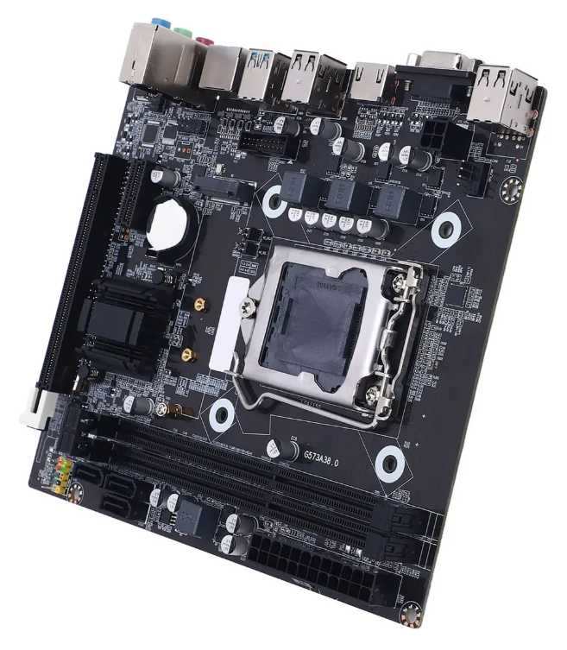

Cotización elegida: N°2
Justificación: La Asus Rog Strix B650-a Gaming Wifi 6e Am5 (Presupuesto N° 2) es la mejor opción para nosotros porque representa el punto de equilibrio ideal entre costo y tecnología moderna para el punto de venta, ofreciendo una excelente relación costo-beneficio en una plataforma con socket AM5 y DDR5. Además, cuenta con una viabilidad de compra muy alta, conectividad Wi-Fi 6E integrada y abundantes puertos USB para periféricos esenciales como impresoras térmicas y lectores de código de barras, lo que garantiza una larga vida útil y fluidez para el uso diario continuo.

Disco Solido Empresa
 |  |  | CUADRO DE COTIZACIONES

Cuadro Comparativo de Cotizaciones

Presupuestos (a) | Empresa (Nombre fiscal de la empresa) | Nº de CUIT, Dirección, Teléfono (Datos de la empresa) | Descripción del bien/ servicio (b) Características de los bienes/ servicios | Importe Unitario (moneda nacional) | Importe Total IVA incluido (moneda nacional) | Importe Total (moneda extranjera) | Tipo de cambio | Forma de Pago (Contado o Cheque) | Observaciones (se debe incluir toda aquella característica que no ha sido posible incluir anteriormente) | Características | Garantía | Ventajas | Desventajas | Análisis | Viabilidad de compra | Comparación: precio y por qué es mejor | imagenes
Nº 1 | FALABELLA | https://www.falabella.com.co/falabella-co/product/124164056/Disco-solido-ssd-crucial-bx500-1tb-negro-y-adaptador/124164057 | SSD Crucial BX500 1TB SATA con adaptador | $ 551.176,47 | $ 655.900,00 | $ 210,02 | $3.12 | CONTADO | Página directa; precio publicado tratado como total con IVA para evitar cobrar el impuesto dos veces. | 1TB | SATA 2.5 | 540 MB/s | 0,5 años | 6 meses | 26 semanas | 183 días | 1TB; compatibilidad SATA amplia; marca reconocida. | Garantía corta y rendimiento inferior a unidades NVMe. | Buena capacidad para equipos antiguos o administrativos con interfaz SATA. | ALTA | Precio 3 de 5 con precio | 152% sobre el menor precio | Ofrece 1TB a menor precio que Kingston externo, pero tiene garantía corta y velocidad SATA.
Nº 2 | DISCOSDUROS.COM.CO | https://discosduros.com.co/kingston-kc3000-1tb/ | SSD NVMe Kingston KC3000 1TB M.2 PCIe 4.0 | $ 1.312.479,83 | $ 1.561.851,00 | $ 500,11 | $3.12 | CONTADO | Página directa con ficha e imagen del producto; precio de lista (sin descuento) tratado como total con IVA. | 1TB | M.2 NVMe PCIe 4.0 | Hasta 7000 MB/s | 5 años | 60 meses | 260 semanas | 1.825 días | 1TB; hasta 6.000 MB/s; garantía de 5 años. | Requiere ranura M.2 NVMe PCIe 4.0 y cuesta más que opciones de 512GB. | Mejor combinación de velocidad, capacidad y garantía para equipos compatibles. | MUY ALTA | Precio 5 de 5 con precio | 501% sobre el menor precio | Mejor combinación general: 1TB, máxima velocidad del cuadro y garantía de 5 años por un precio inferior a otras opciones de 1TB.
Nº 3 | DISCOSDUROS.COM.CO | https://discosduros.com.co/patriot-p300-ssd-m2-512gb/ | SSD M.2 Patriot P300 512GB PCIe Gen3 | $ 218.403,36 | $ 259.900,00 | $ 83,22 | $3.12 | CONTADO | Página directa; precio publicado tratado como total con IVA para evitar cobrar el impuesto dos veces. | 512GB | NVMe Gen3 | 1700/1200 MB/s | 3 años | 36 meses | 156 semanas | 1.095 días | Menor precio; tecnología NVMe; garantía de 3 años. | Capacidad de 512GB y rendimiento menor que NVMe Gen4. | Excelente costo-beneficio si 512GB son suficientes y el equipo admite M.2. | ALTA | Precio 1 de 5 con precio | Más económico | Es el más barato y mantiene NVMe con 3 años de garantía; mejor costo-beneficio si 512GB son suficientes. | 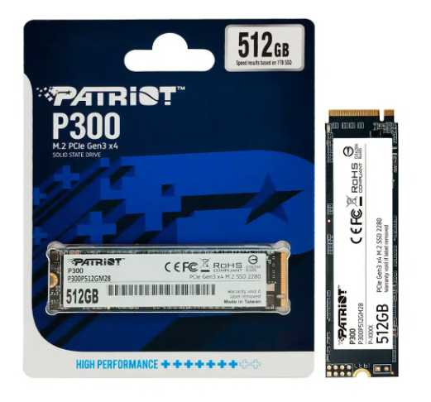

Cotización elegida: N°2
Justificación: Este disco destaca por ofrecer la mejor combinación de velocidad, capacidad y fiabilidad del grupo, con una viabilidad de compra calificada como Muy Alta. Al contar con tecnología NVMe PCIe 4.0, alcanza velocidades de hasta 7.000 MB/s, lo que supera drásticamente a las alternativas SATA o Gen3, garantizando un rendimiento superior en tareas de alta carga de trabajo, bases de datos o procesamiento de información masiva. Además, su garantía de 5 años proporciona la tranquilidad y seguridad a largo plazo que la infraestructura empresarial requiere para sus activos críticos, convirtiéndolo en una inversión más robusta y duradera que las opciones de menor capacidad o tecnología obsoleta.

 |  |  | -

Disco Mecanico Empresa
 |  |  | CUADRO DE COTIZACIONES

Cuadro Comparativo de Cotizaciones

Presupuestos (a) | Empresa (Nombre fiscal de la empresa) | Nº de CUIT, Dirección, Teléfono (Datos de la empresa) | Descripción del bien/ servicio (b) Características de los bienes/ servicios | Importe Unitario (moneda nacional) | Importe Total IVA incluido (moneda nacional) | Importe Total (moneda extranjera) | Tipo de cambio | Forma de Pago (Contado o Cheque) | Observaciones (se debe incluir toda aquella característica que no ha sido posible incluir anteriormente) | Características | Garantía | Ventajas | Desventajas | Análisis | Viabilidad de compra | Comparación: precio y por qué es mejor | imagenes
Nº 1 | MERCADO LIBRE | https://www.mercadolibre.com.co/seagate-ironwolf-2tb-st2000vn004-disco-duro-nas-sata/up/MCOU4628630453#polycard_client=search-desktop&be_origin=backend&overlay_label=not_apply&search_layout=grid&position=1&type=product&tracking_id=3816807e-bca2-4828-b7ef-e3c0d5733a82&wid=MCO2103029437&sid=search | Disco Duro Mecánico Seagate IronWolf 2TB SATA III 3.5" | $735,294.00 | $874,999.86 | $224.36 | $874,999.86 | Contado | Diseñado específicamente para servidores y sistemas NAS con operación continua 24/7. | 2TB | Factor de forma 3.5" | Conexión SATA 6Gb/s | Sensores de vibración rotacional | 3 Años (36 meses) | Máxima fiabilidad, tolerancia a vibraciones en gabinetes múltiples y rendimiento constante para copias de seguridad críticas. | Costo inicial más elevado que las líneas estándar de escritorio. | Ideal para la empresa al garantizar copias de seguridad estables, continuas y tolerantes a fallos en el punto de venta de Villa de Guaduas. | MUY ALTA | La opción más robusta y especializada para servidores de almacenamiento masivo y respaldos críticos con 3 años de garantía oficial.
Nº 2 | MERCADO LIBRE | https://www.mercadolibre.com.co/disco-duro-interno-western-digital-wd-purple-wd20purz-2tb-purpura/p/MCO7942174#polycard_client=search-desktop&be_origin=backend&overlay_label=not_apply&search_layout=grid&position=1&type=product&tracking_id=d01a33c3-6bc0-4dc6-8e5c-5ff5b79c631f&wid=MCO1838745327&sid=search | Disco Duro Mecánico WD Purple 2TB SATA III 3.5" | $403,361.00 | $479,999.59 | $123.08 | $479,999.59 | Contado | Optimizado para cargas de trabajo de escritura continua y videovigilancia o registros transaccionales. | 2TB | Factor de forma 3.5" | Conexión SATA 6Gb/s | Reducción de pérdida de fotogramas/datos | 3 Años (36 meses) | Excelente resistencia al desgaste por operaciones masivas y constantes de guardado de inventarios o bases de datos. | Velocidad de giro orientada a estabilidad de escritura más que a rendimiento rápido del sistema operativo. | Muy recomendado para la microempresa por su alta durabilidad ante operaciones de guardado masivo y transacciones diarias del negocio. | ALTA | Excelente relación capacidad/precio para entornos de punto de venta que exigen escritura constante de datos con menor inversión que un disco NAS dedicado.
Nº 3 | MERCADO LIBRE | https://www.mercadolibre.com.co/disco-duro-interno-western-digital-wd10spzx-1tb-azul/p/MCO10101451#polycard_client=search-desktop&float_highlight=last_unit&be_origin=backend&overlay_label=not_apply&search_layout=grid&position=1&type=product&tracking_id=8cee57da-fbff-4324-8663-60deb10c9a62&wid=MCO908418174&sid=search | Disco Duro Mecánico WD Blue 1TB SATA III 3.5" | $176,470.00 | $209,999.30 | $53.85 | $209,999.30 | Contado | Unidad orientada a almacenamiento general de oficina y archivos administrativos cotidianos. | 1TB | Factor de forma 2.5" | Conexión SATA | 5400 RPM | 2 Años (24 meses) | Opción más económica del mercado para archivo secundario de documentos administrativos y respaldos ligeros. | Menor capacidad (1TB) y menor resistencia para trabajo pesado continuo corporativo 24/7. | Viable si el presupuesto para la empresa es ajustado y solo se requiere un espacio secundario para documentos de respaldo ocasional. | MEDIA - ALTA | La alternativa más económica de la terna, ideal para presupuestos reducidos de archivo y documentación general de la microempresa. | 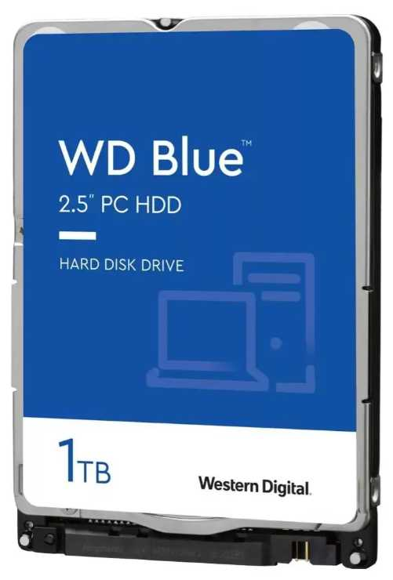

Cotización elegida: N°2
Justificación: El Disco Duro Mecánico WD Purple 2TB SATA III 3.5" es la mejor opción para la empresa porque ofrece un equilibrio perfecto entre capacidad y precio con 2 TB, contando con una viabilidad de compra alta al estar optimizado específicamente para cargas de trabajo de escritura continua, videovigilancia y registros transaccionales. Además, brinda una excelente resistencia al desgaste frente a operaciones masivas y constantes de guardado de inventarios, lo que lo convierte en una alternativa ideal para entornos de punto de venta que exigen un rendimiento confiable sin incurrir en los costos más elevados de un disco para servidores NAS dedicados.

 |  |  | -

Disco Mecanico Nosotros
 |  |  | CUADRO DE COTIZACIONES

Cuadro Comparativo de Cotizaciones

Presupuestos (a) | Empresa (Nombre fiscal de la empresa) | Nº de CUIT, Dirección, Teléfono (Datos de la empresa) | Descripción del bien/ servicio (b) Características de los bienes/ servicios | Importe Unitario (moneda nacional) | Importe Total IVA incluido (moneda nacional) | Importe Total (moneda extranjera) | Tipo de cambio | Forma de Pago (Contado o Cheque) | Observaciones (se debe incluir toda aquella característica que no ha sido posible incluir anteriormente) | Características | Garantía | Ventajas | Desventajas | Análisis | Viabilidad de compra | Comparación: precio y por qué es mejor | imagenes
Nº 1 | MERCADO LIBRE | https://www.mercadolibre.com.co/disco-duro-interno-seagate-barracuda-st2000dm008-2tb-plata/up/MCOU3975183652#polycard_client=search-desktop&be_origin=backend&overlay_label=not_apply&search_layout=grid&position=2&type=product&tracking_id=1e2d9fd4-c504-4918-9c00-efaa92a63e33&wid=MCO3963789260&sid=search | Disco Duro Interno Seagate Barracuda St2000dm008 2TB 3.5" SATA 6Gb/s | $588,151.00 | $699,899.69 | $179.46 | $699,899.69 | Contado | Excelente velocidad de giro (7200 RPM) y gran caché, ideal para acelerar el trasiego de datos pesados en la estación de desarrollo personal. | 2TB | Factor de forma 3.5" | 7200 RPM | 256MB Caché | 2 Años (24 meses) | Excelente rendimiento de lectura y escritura para un disco mecánico convencional y envío rápido. | Factor de forma de 3.5", requiere espacio interno de torre de escritorio estándar. | Excelente opción para almacenar bases de datos locales pesadas, repositorios de código histórico y copias de seguridad de la máquina de desarrollo. | ALTA | Ofrece el mejor rendimiento de giro (7200 RPM) de la terna para agilizar la lectura de archivos masivos en la estación de desarrollo.
Nº 2 | MERCADO LIBRE | https://www.mercadolibre.com.co/disco-hdd-western-digital-2tb-blue-256-mb-cache-35/p/MCO2058843119#polycard_client=search-desktop&be_origin=backend&overlay_label=not_apply&search_layout=grid&position=7&type=product&tracking_id=55465605-9394-4e2b-80ef-b65ac3a98d1e&wid=MCO2642241680&sid=search | Disco Duro Mecánico Western Digital Blue 2TB 3.5" SATA 6Gb/s (256MB Cache) | $667,475.00 | $794,295.25 | $203.67 | $794,295.25 | Contado | Modelo optimizado con caché ampliada de 256MB para agilizar tareas secundarias y almacenamiento de archivos pesados. | 2TB | Factor de forma 3.5" | Conexión SATA 6Gb/s | 256MB Caché | 2 Años (24 meses) | Alta estabilidad operativa, menor nivel de ruido y gran capacidad de almacenamiento secundario. | Velocidad de giro estándar de escritorio frente a discos de gama empresarial. | Muy recomendable para mantener copias de seguridad estables del código fuente, entornos virtuales y archivos multimedia del equipo de desarrollo. | ALTA | Un equilibrio excelente entre una capacidad alta de 2TB con caché ampliada de 256MB y un costo muy competitivo dentro de la plataforma.
Nº 3 | MERCADO LIBRE | https://www.mercadolibre.com.co/disco-duro-1tb-sata-azul-blue-western-digital/p/MCO26044618#polycard_client=search-desktop&float_highlight=last_unit&be_origin=backend&overlay_label=not_apply&search_layout=grid&position=2&type=product&tracking_id=2821ec0e-4ba9-4bbb-b9a8-5b7fabfb9094&wid=MCO3209546716&sid=search | Disco Duro Mecánico Western Digital Blue 1TB 3.5" SATA 6Gb/s (7200 RPM) | $193,277.00 | $229,999.63 | $58.97 | $229,999.63 | Contado | Solución de almacenamiento secundario básico para archivos de respaldo ocasional, documentos y descargas del entorno de desarrollo. | 1TB | Factor de forma 3.5" | 7200 RPM | 64MB Caché | 2 Años (24 meses) | Es la alternativa más económica y eficiente en velocidad dentro del rango de 1TB para liberar espacio en el SSD principal. | Menor capacidad total (1TB) frente a los modelos de 2TB anteriores. | Viable si el presupuesto para la estación personal es ajustado y solo se requiere un espacio secundario básico de respaldo. | MEDIA - ALTA | La opción más económica para desarrolladores que necesitan espacio secundario de archivo ligero con una excelente relación costo-beneficio. | 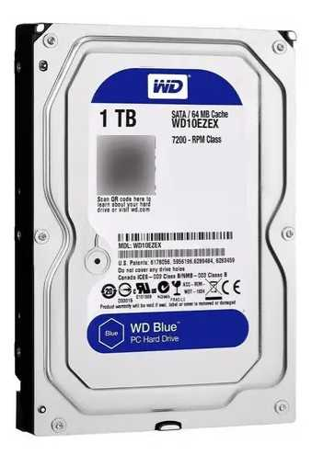

Cotización elegida: N°2
Justificación: El Seagate IronWolf 2TB SATA III 3.5" es la mejor opción para nosotros porque ofrece la máxima fiabilidad, tolerancia a vibraciones en gabinetes múltiples y un rendimiento constante para respaldos críticos, posicionándose como la alternativa más robusta y especializada para servidores de almacenamiento masivo y operaciones técnicas avanzadas con 3 años de garantía oficial.

 |  |  | -

Tarjeta Gráfica Empresa
 |  |  | CUADRO DE COTIZACIONES

Cuadro Comparativo de Cotizaciones

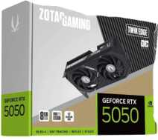
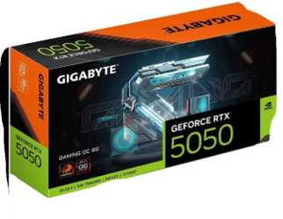
Presupuestos (a) | Empresa (Nombre fiscal de la empresa) | Nº de CUIT, Dirección, Teléfono (Datos de la empresa) | Descripción del bien/ servicio (b) Características de los bienes/ servicios | Importe Unitario (moneda nacional) | Importe Total IVA incluido (moneda nacional) | Importe Total (moneda extranjera) | Tipo de cambio | Forma de Pago (Contado o Cheque) | Observaciones (se debe incluir toda aquella característica que no ha sido posible incluir anteriormente) | Características | Garantía | Ventajas | Desventajas | Análisis | Viabilidad de compra | Comparación: precio y por qué es mejor | imágenes
Nº 1 | GADGET TECHNOLOGY | https://gadgettechnology.com.co/product/rtx-3050-6gb-msi-gaming-x | MSI GeForce RTX 3050 Gaming X 6GB | $ 929.809,24 | $ 1.106.473,00 | $ 354,30 | $3.12 | CONTADO | Página directa indexada, disponible y con envío nacional. | 6GB GDDR6 | Ray Tracing | DLSS | PCIe | Duración no publicada | Equivalencias no disponibles | Menor precio; disponible; suficiente para diseño y edición básica. | Solo 6GB y arquitectura anterior frente a RTX 5050/5060. | Adecuada para trabajo gráfico básico en 1080p con presupuesto limitado. | ALTA | Precio 1 de 5 con precio | Más económico | Es la más económica y disponible; suficiente para diseño básico, pero queda por debajo de RTX 5050/5060 en tecnología y memoria.
Nº 2 | ENJOY VIDEOGAMES | https://enjoyvideogames.com.co/product/tarjeta-de-video-gigabyte-gaming-geforce-rtx-5050-8gb-oc/ | GIGABYTE Gaming GeForce RTX 5050 8GB OC | $ 1.000.000,00 | $ 1.190.000,00 | $ 381,04 | $3.12 | PREORDEN | Página directa; preventa disponible 21 días después de la compra. | 8GB GDDR6/GDDR7 según ficha | Blackwell | DLSS 4 | 1 año | 12 meses | 52 semanas | 365 días | 8GB, arquitectura Blackwell y DLSS 4; precio competitivo. | Producto en preventa con espera aproximada de 21 días. | Mejor equilibrio entre precio y tecnología si el plazo de entrega es aceptable. | MUY ALTA | Precio 2 de 5 con precio | 8% sobre el menor precio | Por una diferencia pequeña frente a la RTX 3050 ofrece 8GB, Blackwell y DLSS 4; es la mejora de valor más clara.
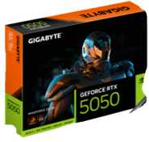
Nº 3 | PC MASTERS BOGOTÁ | https://pcmastersbogota.com.co/producto/gigabyte-windforce-rtx-5050-de-8gb-oc/ | GIGABYTE Windforce RTX 5050 8GB OC | $ 1.083.193,28 | $ 1.289.000,00 | $ 412,74 | $3.12 | CONTADO | Página directa con botón de compra y envío disponible; confirmar existencias antes del pago. | 8GB GDDR6 | Blackwell | DLSS 4 | 128-bit | Duración no publicada | Equivalencias no disponibles | 8GB, DLSS 4 y compra directa en Bogotá. | Existencias y duración de garantía deben confirmarse. | Viable para diseño, edición y trabajo 1080p/1440p después de confirmar stock y garantía. | ALTA | Precio 3 de 5 con precio | 16% sobre el menor precio | Cuesta más que la otra RTX 5050, pero ofrece compra inmediata; conviene si no se desea esperar la preventa.
Nº 4 | ENJOY VIDEOGAMES | https://enjoyvideogames.com.co/product/tarjeta-de-video-zotac-twin-edge-geforce-rtx-5050-8gb-oc/ | ZOTAC Twin Edge GeForce RTX 5050 8GB OC | $ 1.168.067,23 | $ 1.390.000,00 | $ 445,08 | $3.12 | CONTADO | Página directa con compra activa, envío nacional y pago contra entrega. | 8GB GDDR6 | Blackwell | doble ventilador | 8K | 1 año | 12 meses | 52 semanas | 365 días | 8GB, diseño compacto, compra activa y garantía de 12 meses. | Precio superior a otras RTX 5050. | Alternativa sólida cuando se priorizan entrega nacional, formato compacto y garantía definida. | ALTA | Precio 4 de 5 con precio | 26% sobre el menor precio | Precio superior a otras RTX 5050; compensa con formato compacto, compra activa y garantía definida.
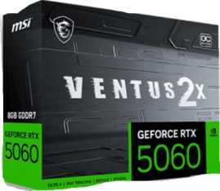
Nº 5 | SPEED LOGIC COLOMBIA | https://speedlogic.com.co/tienda/tarjetas-graficas/nvidia/tarjeta-de-video-nvidia-geforce-msi-rtx-5060-ventus-2x-oc-8-gigas/ | MSI GeForce RTX 5060 Ventus 2X OC 8GB | $ 1.478.151,26 | $ 1.759.000,00 | $ 563,24 | $3.12 | CONTADO | Página directa indexada; la tienda solicita confirmar existencias antes del pago. | 8GB GDDR7 | Blackwell | DLSS 4 | 3840 CUDA | Duración no publicada | Equivalencias no disponibles | RTX 5060, GDDR7, DLSS 4 y mayor rendimiento. | Mayor precio y existencias sujetas a confirmación. | La mejor opción de rendimiento para edición y diseño exigente si se confirma inventario. | MEDIA-ALTA | Precio 5 de 5 con precio | 59% sobre el menor precio | Es la más costosa, pero también la de mayor rendimiento; mejora a todas en GPU RTX 5060 y memoria GDDR7.

Cotización elegida: N°2
Justificación: La GIGABYTE Gaming GeForce RTX 5050 8GB OC (Presupuesto N° 2) es la mejor opción para la empresa porque ofrece el mejor equilibrio entre precio y tecnología, integrando la moderna arquitectura Blackwell y DLSS 4 con 8 GB a un costo muy competitivo que garantiza una viabilidad de compra muy alta para las necesidades gráficas corporativas sin incurrir en sobrecostos.

Ram Empresa
 |  |  | CUADRO DE COTIZACIONES

Cuadro Comparativo de Cotizaciones

Presupuestos (a) | Empresa (Nombre fiscal de la empresa) | Nº de CUIT, Dirección, Teléfono (Datos de la empresa) | Descripción del bien/ servicio (b) Características de los bienes/ servicios | Importe Unitario (moneda nacional) | Importe Total IVA incluido (moneda nacional) | Importe Total (moneda extranjera) | Tipo de cambio | Forma de Pago (Contado o Cheque) | Observaciones (se debe incluir toda aquella característica que no ha sido posible incluir anteriormente) | Características | Garantia | Ventajas | Desventajas | Análisis y viabilidad de compra | Imagen
Nº 1 | MERCADO LIBRE | https://www.mercadolibre.com.co/memoria-ram-ddr4-16gb-3200-mhz-kingston-fury-beast-kf432c16bb116wp/p/MCO64093902#polycard_client=search-desktop&be_origin=backend&overlay_label=not_apply&search_layout=grid&position=2&type=product&tracking_id=79fc6990-09ed-4fb4-8fd0-ff7b5e618e90&wid=MCO4120439056&sid=search | Memoria Ram Ddr4 16gb 3200 Mhz Kingston Fury Beast Kf432c16bb1/16wp | $ 426,553.00 | $ 507,598.07 | $130.15 | $507,598.07 | CONTADO | Oferta oficial con 6% OFF en Mercado Libre Colombia. Incluye opción de 6 cuotas de $84.600 con 0% interés y envío gratis nacional. | Capacidad: 16 GB (1x16GB) Tipo: DDR4 UDIMM (PC) Velocidad: 3200 MHz Modelo: KF432C16BB1/16WP Latencia: CL16 | 36 meses (3 años) Directamente con Kingston Colombia | Módulo único de 16GB con disipador térmico de aluminio. Excelente relación costo-beneficio con envío gratis a domicilio. | Disponibilidad sujeta al stock del vendedor en la plataforma. | Viabilidad: ALTA (Opción Recomendada) Justificación: Ofrece la mejor relación costo-beneficio ($507.599 COP) para un módulo de 16GB de alta velocidad con disipador térmico.
Nº2 | ALKOSTO | https://www.mipcparquecentral.com/products/memoria-ram-kingston-de-16-gb-ddr4-para-portatil?_pos=1&_sid=cdfb93a4b&_ss=r | Memoria RAM Kingston ValueRAM 16GB DDR4 3200MHz UDIMM | $ 470,588.00 | $ 559,999.72 | $143.59 | $559,999.72 | CONTADO | Descuento del 10% aplicado sobre precio regular de $620.000 COP (Ahorro $60.000). Facturación electrónica legal a nombre de la empresa. | Capacidad: 16 GB Tipo: DDR4 Velocidad: 3200 MHz SKU: 9320064-D4 | 12 meses (1 año) Directamente con tienda | Garantía física y soporte técnico local directo en Bogotá. En stock inmediato para despacho. | Es la opción de mayor costo ($560.000 COP) entre las tres cotizadas. | Viabilidad: MEDIA Justificación: Es un proveedor confiable y con stock inmediato, pero su precio es el más alto de la comparativa ($560.000 COP).
Nº 3 | KTRONIX | https://articulo.mercadolibre.com.co/MCO-4030801232-corsair-vengeance-lpx-ddr4-ram-16-gb-2-x-8-gb-3600-mhz-co-_JM#polycard_client=search-desktop&be_origin=backend&overlay_label=not_apply&search_layout=grid&position=3&type=item&tracking_id=c56f10fe-9c33-4200-ad02-0bd369b16ccf&sid=search | Kit Memoria RAM Corsair Vengeance LPX 16GB (2x8GB) DDR4 3600MHz | $ 399,535.00 | $ 475,446.65 | $121.91 | $475,446.65 | CONTADO | Producto importado con envío gratis nacional y opción de financiación en cuotas sin interés. | Capacidad: 16 GB (2x8GB) Tipo: DDR4 Dual Channel Velocidad: 3600 MHz Latencia: CL18 | 12 meses Directamente con fabricante / proveedor | Excelente rendimiento en modo Dual Channel y alta velocidad (3600 MHz) al mejor precio de la comparativa. | Al ser un kit de 2x8GB, ocupa por completo dos ranuras (zócalos) en la tarjeta madre. | Viabilidad: ALTA (Recomendada) Justificación: Representa la mejor inversión ($475.447 COP) por ofrecer doble canal y alta velocidad con un diseño disipador eficiente. | 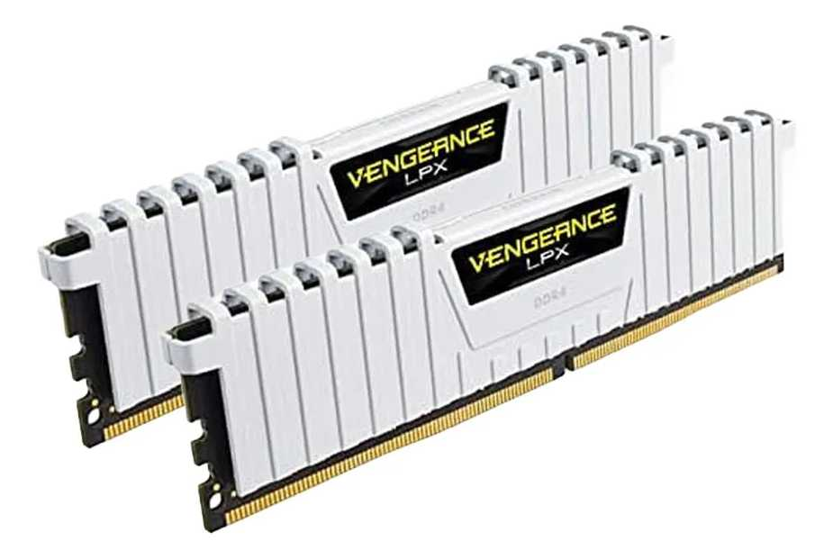

Cotización elegida: N°3

Justificación: El Kit Memoria RAM Corsair Vengeance LPX 16GB (2x8GB) DDR4 3600MHz es la mejor opción para la empresa y no las demás porque supera a la Kingston Fury Beast al ofrecer un kit de doble canal (2x8GB) y mayor frecuencia (3600 MHz frente a 3200 MHz) que duplica el ancho de banda, y supera a la Kingston ValueRAM al ser notablemente más económica ($475,446.65 COP frente a $559,999.72 COP) y contar con disipadores térmicos especializados, posicionándose como la alternativa más rentable y eficiente en rendimiento para el uso corporativo.

Ram Nosotros
Cuadro Comparativo de Cotizaciones

Presupuestos (a) | Empresa (Nombre fiscal de la empresa) | Nº de CUIT, Dirección, Teléfono (Datos de la empresa) | Descripción del bien/ servicio (b) Características de los bienes/ servicios | Importe Unitario (moneda nacional) | Importe Total IVA incluido (moneda nacional) | Importe Total (moneda extranjera) | Tipo de cambio | Forma de Pago (Contado o Cheque) | Observaciones (se debe incluir toda aquella característica que no ha sido posible incluir anteriormente) | Garantía | Ventajas (Pros) | Desventajas (Contras) | Análisis de Viabilidad y Justificación de Compra | Imagen
Nº 1 | TECHINN / TRADEINN | https://www.tradeinn.com/techinn/es/kingston-memoria-ram-kf432c16bb-8-1x8gb-ddr4-3200mhz/138331942/p?utm_source=google_products&utm_medium=merchant&id_producte=14081714&country=co&srsltid=AfmBOorKOg3ne2twSO8PFlDdgpIyL4XR4LKIAfk7uS4f3tAqzjKcmTJHsKE | Memoria RAM Kingston Fury Beast DDR4 8GB 3200MHz (KF432C16BB/8). | $138,884.03 | $165,272.00 | $ 52.47 USD | $3,150 | CONTADO | Módulo de memoria RAM DDR4 de 8GB a 3200 MHz con disipador de perfil bajo en aluminio negro. Elección económica estándar para puestos de trabajo de oficina. | Garantía de por vida | Excelente precio/rendimiento: Marca líder en compatibilidad y estabilidad. Disipador térmico: Incluye cobertura de aluminio para mantener la memoria fresca. | Capacidad básica: 8 GB puede quedar justo si el usuario abre demasiadas aplicaciones o pestañas al tiempo. Tecnología DDR4: Incompatible con boards modernas que requieran DDR5. | Por qué comprarla: Es la alternativa más económica y eficiente dentro del estándar DDR4. Su perfil bajo garantiza compatibilidad con cualquier disipador y chasis. Cuándo es viable: Para equipos de oficina estándar, tareas administrativas, navegación o repotenciación básica de computadores corporativos con presupuesto ajustado. | 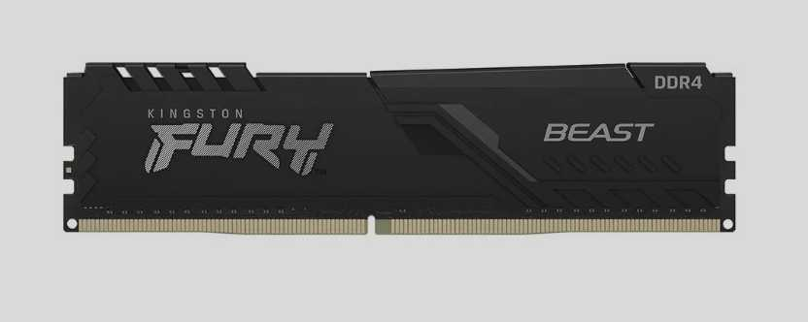
Nº2 | SPEED LOGIC | https://speedlogic.com.co/tienda/memorias-ram/memoria-ram-para-pc-ddr4-8g-3200-corsair-vengeance-rgb-pro/?srsltid=AfmBOorEsLAU5Q3P6cjisWnC4ELRBo_m_txKZueXd7omrSRtvZ9sxhOUwrk | Memoria RAM Corsair Vengeance RGB Pro DDR4 8GB 3200MHz. | 293,277.31 | $349,000.00 | $ 110.79 USD | $3,150 | CONTADO | Memoria RAM DDR4 de 8GB con disipador de aluminio e iluminación LED RGB direccionable, optimizada para mayor rendimiento en estaciones multitarea o diseño. | Garantía de por vida | Calidad y disipación superior: PCB diseñado para cargas de trabajo más pesadas y constantes. Estética RGB: Aporta un aspecto visual atractivo e iluminación personalizada al equipo. | Precio elevado: Es costosa para ser solo un módulo de 8 GB. Tamaño del disipador: Al ser más alta por el módulo RGB, puede chocar con algunos disipadores de procesador grandes. | Por qué comprarla: Añade un disipador térmico de mayor calidad y un apartado estético con iluminación RGB para equipos expuestos o de exhibición. Cuándo es viable: Para estaciones de trabajo multitarea o diseño donde se requiera mayor disipación de calor por uso continuo y se valore la estética del ensamble.
Nº 3 | ENJOY VIDEOGAMES | https://enjoyvideogames.com.co/product/memoria-ram-g-skill-trident-z5-neo-rgb-32gb-2-x-16gb-288-pin-ddr5-6000-mhz-cl30-black-f5-6000j3038f16gh2-tz5nr/ | Kit Memoria RAM G.Skill Trident Z5 Neo RGB 32GB (2 x 16GB) DDR5 6000MHz CL30. | $1,790,000.00 | $2,130,000.00 | $ 676.19 USD | $3,150 | CONTADO | Kit Dual Channel de memoria DDR5 de 32GB a 6000 MHz con perfil AMD EXPO y baja latencia CL30. Diseñado para estaciones de trabajo pesadas, renderizado y servidores de administración avanzada. | 1 Año directo con Lenovo | Rendimiento extremo DDR5: Velocidad altísima de 6000 MHz con latencia súper baja (CL30). Kit Dual Channel (32 GB): Capacidad de sobra para virtualización, renderizado, servidores o análisis masivo de datos. | Costo alto: Representa una inversión significativamente mayor. Exclusiva para plataformas modernas: Solo funciona con procesadores y tarjetas madre que soporten memoria DDR5. | Por qué comprarla: Ofrece tecnología de última generación (DDR5) con frecuencias altísimas, latencia ultra baja (CL30) y 32 GB en Dual Channel. Cuándo es viable: Exclusivamente para servidores, arquitectura moderna, renderizado 3D, virtualización intensiva o análisis masivo de datos que exijan el máximo rendimiento del mercado. | 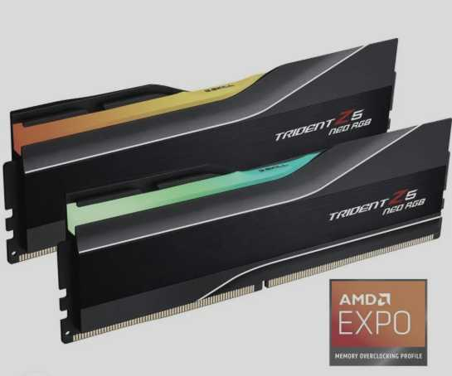

Cotización elegida: N°3
Justificación:El Kit Memoria RAM Corsair Vengeance LPX 16GB (2x8GB) DDR4 3600MHz (Opciones N° 3) es la mejor opción para nosotros porque supera a la Kingston Fury Beast al ofrecer un kit de doble canal (2x8GB) y mayor frecuencia (3600 MHz frente a 3200 MHz) que duplica el ancho de banda, y supera a la Kingston ValueRAM al ser notablemente más económica ($475,446.65 COP frente a $559,999.72 COP) y contar con disipadores térmicos especializados, posicionándose como la alternativa más rentable, eficiente y de alta velocidad para potenciar nuestro rendimiento técnico diario sin incurrir en sobrecostos.

Teclado Empresa - Nosotros
Cuadro Comparativo de Cotizaciones

Presupuestos (a) | Empresa (Nombre fiscal de la empresa) | Nº de CUIT, Dirección, Teléfono (Datos de la empresa) | Descripción del bien/ servicio (b) Características de los bienes/ servicios | Importe Unitario (moneda nacional) | Importe Total IVA incluido (moneda nacional) | Importe Total (moneda extranjera) | Tipo de cambio | Forma de Pago (Contado o Cheque) | Observaciones (se debe incluir toda aquella característica que no ha sido posible incluir anteriormente) | Garantía | Ventajas (Pros) | Desventajas (Contras) | Análisis de Viabilidad y Justificación de Compra | Imagen
Nº 1 | KEYCHRON | https://www.keychron.com/products/keychron-v1-qmk-custom-mechanical-keyboard | Keychron V1 QMK Custom Mechanical Keyboard (Frosted Black Translucent, Switches Keychron K Pro Red, Fully Assembled Knob) | $220,468.50 | $262,357.52 | $ 69.99 USD | $3,150 | CONTADO | Formato 75%, perilla programable, switches mecánicos rojos reemplazables en caliente (Hot-swappable) y soporte QMK/VIA | 1 año de garantía limitada del fabricante | Excelente relación calidad-precio, switches pre-lubricados, altamente personalizable y programable | Conexión exclusivamente por cable USB-C (no inalámbrico) | Por qué comprarlo: Es la opción económica dentro de la gama de teclados mecánicos avanzados. Destaca por su perilla programable, personalización de capas con QMK/VIA y switches reemplazables en caliente. Cuándo es viable: Ideal para desarrolladores de software, redactores o profesionales que pasan largas horas escribiendo y prefieren la respuesta táctil de un teclado mecánico robusto por cable. | 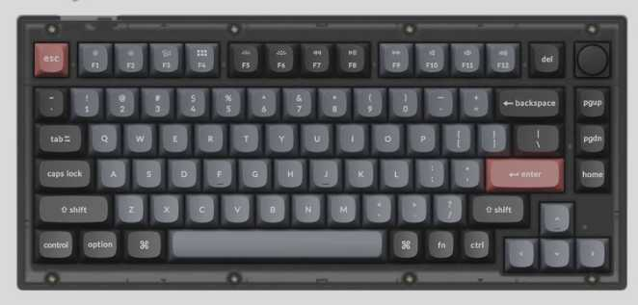
Nº2 | MERCADO LIBRE | https://articulo.mercadolibre.com.co/MCO-4196228630-teclado-lenovo-305-usb-c-con-teclado-numerico-negro-delgado-_JM | Teclado Lenovo 305 USB-C con Cable y Teclado Numérico (Negro Delgado). | $94,117.65 | $112,000.00 | $ 35.56 USD | $3,150 | CONTADO | Teclado corporativo Lenovo de tamaño completo con bloque numérico, perfil delgado y puerto USB-C moderno, diseñado para alta productividad en finanzas y administración. | 1 Año directo con Lenovo | Conexión moderna USB-C: Ideal para conectarlo directamente a portátiles corporativos actuales sin adaptadores. Formato completo y resistente: Cuenta con teclado numérico lateral dedicado y perfil delgado con resistencia a derrames menores. | Es alámbrico: Ocupa espacio físico de cable en la mesa de trabajo. Requiere puerto USB-C: Si la torre o PC es antigua y solo tiene USB tradicional (USB-A), necesitará un adaptador. | Por qué comprarlo: Ofrece alta durabilidad, conexión moderna directa por USB-C y teclado numérico completo. Cuándo es viable: Es la alternativa más sólida para puestos de contabilidad, finanzas o digitación intensiva de datos que usen portátiles empresariales modernos sin requerir adaptadores.
Nº 3 | LOGITECH | https://www.logitech.com/es-roam/products/keyboards/mx-keys-s-wireless-keyboard.html | Logitech MX Keys S Master Series Teclado inalámbrico iluminado avanzado (Color Grafito) | $529,327.73 | $629,900.00 | $ 199.96 USD | $3,150 | CONTADO | Teclas cóncavas para escritura rápida y fluida, iluminación inteligente con sensor de proximidad y compatibilidad multidispositivo | 1 año de garantía limitada de hardware | Escritura ultra silenciosa, excelente ergonomía para oficina, batería de larga duración y conectividad Bluetooth/Logi Bolt | Teclado de membrana (no mecánico) y el costo más elevado del cuadro comparativo | Por qué comprarlo: Representa el estándar prémium en productividad corporativa. Su diseño de membrana con teclas cóncavas ofrece una escritura ultra silenciosa, batería de larga duración e iluminación inteligente. Cuándo es viable: Es la alternativa más adecuada para puestos directivos, ambientes de oficina donde el silencio sea prioritario y usuarios que manejen hasta 3 computadores o tablets simultáneamente.

Cotización elegida: N°1
Justificación:El Keychron V1 QMK Custom Mechanical Keyboard es la mejor opción para nosotros porque integra características avanzadas de personalización como soporte QMK/VIA y perilla programable, indispensables para optimizar nuestro trabajo técnico, y ofrece una durabilidad superior gracias a sus switches mecánicos reemplazables, consolidándose como la alternativa más profesional y con mejor relación calidad-precio frente a la simplicidad del teclado Lenovo y el costo excesivo del Logitech MX Keys S.

Mause Empresa - Nosotros
 |  |  | CUADRO DE COTIZACIONES

Cuadro Comparativo de Cotizaciones

Presupuestos (a) | Empresa (Nombre fiscal de la empresa) | Nº de CUIT, Dirección, Teléfono (Datos de la empresa) | Descripción del bien/ servicio (b) Características de los bienes/ servicios | Importe Unitario (moneda nacional) | Importe Total IVA incluido (moneda nacional) | Importe Total (moneda extranjera) | Tipo de cambio | Forma de Pago (Contado o Cheque) | Observaciones (se debe incluir toda aquella característica que no ha sido posible incluir anteriormente) | Garantia | Ventaja | Desventaja | Análisis y viabilidad de compra | Imagen
Nº 1 | EXITO | https://www.exito.com/mouse-logitech-m170-inalambrico-rosa-102656433-mp/p#product-details-content | Mouse Inalámbrico Logitech M170 | $ 52,800.00 | $ 62,832.00 | $16.11 | $62,832.00 | CONTADO | Producto gravado con tarifa general de IVA (19%). Incluye garantía de fábrica. | 1 año con fabricante. | Marca muy reconocida y excelente duración de batería. | Requiere reemplazo periódico de pilas AA. | Excelente opción por durabilidad y precio equilibrado para oficina. | 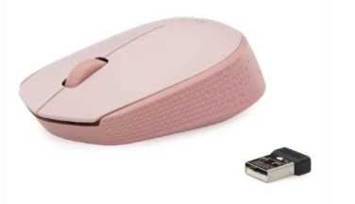
Nº2 | MERCADO LIBRE | https://www.mercadolibre.com.co/mouse-gamer-inalambrico-recargable-usb-yindiao-a2-negro-luces-rgb/p/MCO17795317?product_trigger_id=MCO17795320&pdp_filters=item_id%3AMCO872975413&applied_product_filters=MCO17795320&picker=true&quantity=1#&gid=1&pid=1 | Mouse Gamer Yindiao A2 (Rosa) | $ 28,487.00 | $ 33,899.53 | $8.69 | $33,899.53 | CONTADO | Incluye IVA desglosado (19%), batería recargable interna y luces LED RGB. | 6 meses de garantía. | Muy económico, recargable (no usa pilas adicionales). | Materiales de construcción más sencillos y vida útil menor. | Ideal para presupuestos ajustados y uso casual.
Nº 3 | MERCADO LIBRE | https://www.mercadolibre.com.co/mouse-logitech-inalambrico-optico-m317-wireless-negro/p/MCO25903266#polycard_client=search-desktop&be_origin=backend&overlay_label=not_apply&search_layout=grid&position=1&type=product&tracking_id=0aac60ea-61a5-476d-b5f4-887dad0c02f6&wid=MCO2940310042&sid=search | Mouse Logitech M317 Negro | $ 78,067.00 | $ 92,899.73 | $23.82 | $92,899.73 | CONTADO | Incluye IVA desglosado (19%). Resolución de 1000 DPI y alcance de 25m. | 1 año de garantía. | Gran alcance inalámbrico, alta precisión y ergonomía superior. | Precio más elevado en comparación con los otros modelos básicos. | Viable para trabajo profesional intensivo a pesar de su costo.

Cotización elegida: N°3
Justificación:El Mouse Logitech M317 es la mejor opción para nosotros porque ofrece una precisión técnica superior con 1000 DPI y una ergonomía diseñada para el uso profesional intensivo, superando en calidad, alcance inalámbrico y fiabilidad a las opciones básicas como el M170 o la alternativa de bajo presupuesto Yindiao A2, asegurando así una herramienta duradera y eficiente para el desarrollo constante de nuestras labores.

Servidor Empresa
Cuadro Comparativo de Cotizaciones

Presupuestos (a) | Empresa (Nombre fiscal de la empresa) | Nº de CUIT, Dirección, Teléfono (Datos de la empresa) | Descripción del bien/ servicio (b) Características de los bienes/ servicios | Importe Unitario (moneda nacional) | Importe Total IVA incluido (moneda nacional) | Importe Total (moneda extranjera) | Tipo de cambio | Forma de Pago (Contado o Cheque) | Observaciones (se debe incluir toda aquella característica que no ha sido posible incluir anteriormente) | Garantía | Ventajas (Pros) | Desventajas (Contras) | Análisis de Viabilidad y Justificación de Compra | Imagen
Nº 1 | MTECH SERVICES | https://www.mtech-services.com/product/dell-poweredge-t150-g6405t-3-5ghz-8gb-1tb/?srsltid=AfmBOopqiynwD9PK8v6S9NgsUHVG-77RIvdGXUYDyqi9tM8-YEwn0DqMGbg | Servidor Dell PowerEdge T150 Intel Pentium Gold G6405T (3.5GHz), 8GB RAM DDR4, Disco Duro 1TB SATA. | $2,731,092.44 | $3,250,000.00 | $ 1,031.75 USD | $3,150 | CONTADO | Servidor tipo Torre compacto Dell de nivel de entrada. Ideal para microempresas, gestión de archivos locales y controladores de dominio de bajo tráfico. | 1 a 3 Años con Dell | Económico y silencioso: Servidor formato torre pequeño que no genera ruido molesto en la oficina. Ideal para inicio: Bajo consumo eléctrico, perfecto para controlador de dominio o compartir archivos locales. | Procesador limitado: El chip Pentium no está diseñado para bases de datos pesadas ni muchos usuarios en simultáneo. Poca escalabilidad: Margen limitado para agregar más discos o potencia a futuro. | Por qué comprarlo: Es la alternativa de menor costo para implementar un servidor dedicado de marca sin hacer una inversión inicial elevada. Ofrece consumo eléctrico eficiente y bajo nivel de ruido. Cuándo es viable: Ideal para microempresas o pequeñas oficinas que necesiten un controlador de dominio básico, servidor de impresión, gestión centralizada de archivos locales o un sistema de punto de venta (POS).
Nº2 | PC WARE | https://www.pcware.com.co/hpe-proliant-ml30-gen11-torre-con-intel-xeon-e-2414-1tb-nhp-16gb-ram-ddr4-escalable-3-anos-soporte-tecnico-de-hpe | Servidor HPE ProLiant ML30 Gen11 Torre con Intel Xeon E-2414, 16GB RAM DDR5, 1TB NHP SATA, 3 años de soporte técnico HPE. | $6,042,016.81 | $7,190,000.00 | $ 2,282.54 USD | $3,150 | CONTADO | Servidor monoprocesador HPE en formato torre para sucursales y medianas empresas. Alta confiabilidad, escalabilidad de memoria y respaldo con garantía oficial HPE. | 3 Años de soporte técnico en sitio (On-Site HPE). | Procesador Xeon dedicado: Diseñado para trabajo continuo 24/7 en empresas y bases de datos PyME. Seguridad en hardware: Incluye la tecnología HPE Silicon Root of Trust contra ataques en el firmware. | Formato Torre: Ocupa espacio físico de escritorio o piso (no diseñado para gabinete de rack). Fuente única: De fábrica no cuenta con redundancia de energía si se corta la luz del circuito primario. | Por qué comprarlo: Brinda el balance perfecto para PyMEs al incluir procesador Xeon dedicado para operaciones 24/7, memoria DDR5 de alta velocidad y 3 años de soporte técnico oficial HPE. Cuándo es viable: Es la opción más acertada para empresas medianas que requieran ejecutar bases de datos de software contable/ERP, sistemas de gestión interna o servidores de correo con alta confiabilidad en formato torre. | 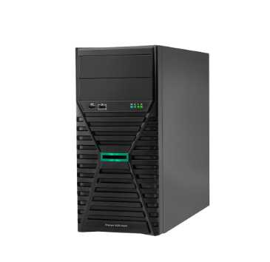
Nº 3 | MICROCELL | https://microcell.co/hpe-servidores/29232-servidor-hpe-proliant-dl380-gen11-xeon-silver-4510-64gb-2x480gb-ssd-2x800w-rack.html?srsltid=AfmBOopZ_aoKxmr8eqA-yI9o5Pah6feNP14vg_GLBXslPtdvmVjrR6rZses | Servidor Rack HPE ProLiant DL380 Gen11 Intel Xeon Silver 4510, 64GB RAM DDR5, 2x480GB SSD, Fuente Redundante 2x800W. | $24,285,714.29 | $28,900,000.00 | $ 9,174.60 USD | $3,150 | CONTADO | Servidor de montaje en Rack 2U para centros de datos y misión crítica. Diseñado para alta densidad de virtualización, bases de datos masivas y redundancia de energía. | 3 Años 3-3-3 de HPE (3 años Piezas, 3 años Mano de obra, 3 años Atención en sitio). | Alta redundancia y rendimiento: Doble fuente de poder de 800W hot-plug, discos SSD enterprise y arquitectura de centro de datos. Gestión remota profesional: Módulo iLO 6 para monitorear y administrar el servidor desde cualquier lugar sin estar presente. | Alto costo: Requiere un presupuesto empresarial elevado. Requiere infraestructura: Necesita un gabinete o rack de comunicaciones y un espacio con refrigeración adecuada. | Por qué comprarlo: Ofrece rendimiento de gama alta en formato Rack 2U con 64 GB de RAM DDR5, discos SSD para velocidad extrema y redundancia energética con doble fuente de poder de 800W. Cuándo es viable: Exclusivamente para centros de datos, infraestructura crítica, virtualización de múltiples servidores (VMware/Proxmox) o empresas con alto tráfico de usuarios concurrentes que requieran cero tiempos de caída. | 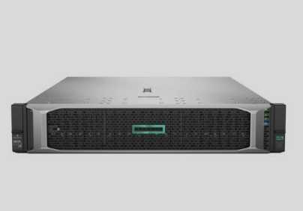

Cotización elegida: N°2
Justificación:El Servidor HPE ProLiant ML30 Gen11 es la mejor opción para la empresa porque ofrece un rendimiento profesional superior gracias a su procesador Xeon y memoria DDR5, ideal para gestionar software contable y ERP de forma estable 24/7, superando con creces las limitaciones del Dell T150 básico sin incurrir en el costo excesivo y la complejidad de infraestructura que exige el servidor rack HPE DL380, consolidándose como la alternativa más equilibrada, confiable y escalable para las operaciones críticas de Villa de Guaduas.

Servidor Nosotros
 |  |  | CUADRO DE COTIZACIONES

Cuadro Comparativo de Cotizaciones

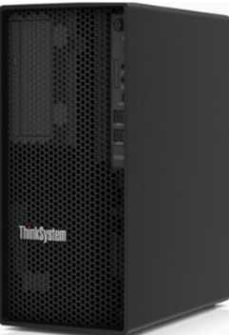
Presupuestos (a) | Empresa (Nombre fiscal de la empresa) | Nº de CUIT, Dirección, Teléfono (Datos de la empresa) | Descripción del bien/ servicio (b) Características de los bienes/ servicios | Importe Unitario (moneda nacional) | Importe Total IVA incluido (moneda nacional) | Importe Total (moneda extranjera) | Tipo de cambio | Forma de Pago (Contado o Cheque) | Observaciones (se debe incluir toda aquella característica que no ha sido posible incluir anteriormente) | Características | Garantía | Ventajas | Desventajas | Análisis | Viabilidad de compra | Comparación: precio y por qué es mejor | imagen
Nº 1 | MYM SYSTECH COLOMBIA | https://mymsystech.com.co/servidores-y-almacenamiento/5174-servidor-lenovo-thinksystem-st50-e-2324g-16gb-ram-2tb-hdd-sata-7d8ka00ala.html | Lenovo ThinkSystem ST50 Xeon E-2324G 16GB 2TB | $ 4.637.815,13 | $ 5.519.000,00 | $ 1.767,21 | $3.12 | CONTADO | Página directa indexada; producto agotado al momento de consulta, confirmar disponibilidad antes de comprar. | Torre | Xeon E-2324G 4C | 16GB DDR4 UDIMM | 2TB HDD SATA | Garantía estándar de fábrica Lenovo (plazo no publicado en la ficha) | El más económico; primer servidor ideal para pyme, silencioso y compacto. | Está agotado en el momento de la consulta; hay que confirmar reposición. | Cubre archivo, impresión y aplicaciones ligeras de oficina para una pyme pequeña. | ALTA | Precio 1 de 6 con precio | Más económico | Todos los servidores del cuadro tienen precio bajo 10 millones de pesos.
Nº 2 | MYM SYSTECH COLOMBIA | https://mymsystech.com.co/servidores/1187-servidor-dell-poweredge-t40-2dtr1.html | Dell PowerEdge T40 Xeon E-2224G 8GB | $ 4.873.109,24 | $ 5.799.000,00 | $ 1.856,87 | $3.12 | A CUOTAS | Página directa indexada; disponible, admite configuración de memoria y disco a pedido. | Torre | Xeon E-2224G 4C | 8GB DDR4 ECC UDIMM | Sin disco incluido | Garantía estándar de fábrica Dell (plazo no publicado en la ficha) | Muy económico; marca Dell con soporte y repuestos ampliamente disponibles en Colombia. | Solo 8GB RAM y sin disco duro incluido; requiere ampliar memoria y almacenamiento. | Sirve como servidor de archivos básico o de pruebas para una pyme pequeña. | ALTA | Precio 2 de 6 con precio | 5% sobre el menor precio | Todos los servidores del cuadro tienen precio bajo 10 millones de pesos.
Nº 3 | MYM SYSTECH COLOMBIA | https://mymsystech.com.co/servidores/4440-hewlett-packard-enterprise-servidor-hpe-proliant-microserver-gen10-plus-1-x-intel-xeon-e-2224.html | HPE ProLiant MicroServer Gen10 Plus Xeon E-2224 16GB 1TB | $ 5.293.277,31 | $ 6.299.000,00 | $ 2.016,97 | $3.12 | A CUOTAS | Página directa indexada; formato ultra micro torre, ideal para espacios reducidos. | Ultra MicroTorre | Xeon E-2224 4C | 16GB DDR4 | 1TB HDD SATA | 4 bahías LFF | Garantía estándar de fábrica HPE (plazo no publicado en la ficha) | Diseño compacto (mitad de altura de la generación anterior); marca HPE reconocida. | Fuente externa de 180W, limita la posibilidad de expansión con más discos. | Muy adecuado como primer servidor de una pyme con espacio físico reducido. | ALTA | Precio 3 de 6 con precio | 14% sobre el menor precio | Todos los servidores del cuadro tienen precio bajo 10 millones de pesos.
Nº 4 | MYM SYSTECH COLOMBIA | https://mymsystech.com.co/servidores/4439-hewlett-packard-enterprise-servidor-hpe-proliant-ml30-g10-plus-e-2314.html | HPE ProLiant ML30 Gen10 Plus Xeon E-2314 16GB 1TB | $ 6.638.571,43 | $ 7.899.900,00 | $ 2.529,59 | $3.12 | A CUOTAS | Página directa indexada; servidor de torre asequible pensado para oficinas pequeñas. | Torre 4U | Xeon E-2314 4C | 16GB DDR4 (hasta 128GB) | 1TB HDD | 4 bahías LFF | Garantía estándar de fábrica HPE (plazo no publicado en la ficha) | Buena capacidad de expansión de RAM (hasta 128GB) y de discos (hasta 8 SFF). | Precio más alto que las opciones anteriores dentro del mismo rango económico. | Buen punto medio entre precio y capacidad de crecimiento para una pyme en expansión. | ALTA | Precio 4 de 6 con precio | 43% sobre el menor precio | Todos los servidores del cuadro tienen precio bajo 10 millones de pesos.
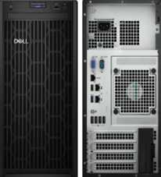
Nº 5 | MYM SYSTECH COLOMBIA | https://mymsystech.com.co/servidores/5168-servidor-dell-poweredge-t150.html | Dell PowerEdge T150 Xeon E-2336G 16GB 4TB | $ 7.461.344,54 | $ 8.879.000,00 | $ 2.843,10 | $3.12 | A CUOTAS | Página directa indexada; últimas unidades en stock según la tienda. | Torre | Xeon E-2336G 6C/12H | 16GB DDR4 UDIMM 3200MT/s | 4TB HDD SATA | RAID PERC H355 | Garantía estándar 1 año 5x10, siguiente día hábil (Dell) | 6 núcleos, 4TB de almacenamiento y RAID incluidos; buena relación capacidad-precio. | Es el segundo más costoso del grupo, aunque sigue bajo el tope de 10 millones. | Cubre archivos, impresión, bases de datos pequeñas y virtualización ligera con espacio de sobra. | MUY ALTA | Precio 5 de 6 con precio | 61% sobre el menor precio | Todos los servidores del cuadro tienen precio bajo 10 millones de pesos.

Cotización elegida: N°5
El Dell PowerEdge T150 Xeon E-2336G 16GB 4TB (Opción N° 5) es la mejor opción para nosotros porque integra un procesador Xeon de 6 núcleos de alta potencia, una amplia capacidad de almacenamiento de 4 TB con controladora RAID H355 y soporte para virtualización ligera, consolidándose como la alternativa con viabilidad muy alta y el rendimiento más robusto de toda la tabla sin superar nuestro límite presupuestario.

Procesador Empresa
 |  |  | CUADRO DE COTIZACIONES

Cuadro Comparativo de Cotizaciones

Presupuestos (a) | Empresa (Nombre fiscal de la empresa) | Nº de CUIT, Dirección, Teléfono (Datos de la empresa) | Descripción del bien/ servicio (b) Características de los bienes/ servicios | Importe Unitario (moneda nacional) | Importe Total IVA incluido (moneda nacional) | Importe Total (moneda extranjera) | Tipo de cambio | Forma de Pago (Contado o Cheque) | Observaciones (se debe incluir toda aquella característica que no ha sido posible incluir anteriormente) | Características | Garantia | Ventajas | Desventaja | Análisis y viabilidad de compra | Imagen
Nº 1 | MERCADO LIBRE | https://www.mercadolibre.com.co/procesador-gamer-amd-ryzen-5-5600g-100-100000252box-de-6-nucleos-y-44ghz-con-grafica-integrada/p/MCO18424403#polycard_client=search-desktop&be_origin=backend&overlay_label=not_apply&search_layout=grid&position=2&type=product&tracking_id=2a8efddc-4b4c-4870-a2bc-a194ee03855b&wid=&sid=search | Procesador AMD Ryzen 5 5600G / 6 Núcleos / 12 Hilos / Gráficos Radeon | $ 563,024.00 | $ 669,998.56 | $171.79 | $669,998.56 | CONTADO | Incluye gráficos integrados Radeon Vega 7 y disipador Wraith Stealth original en caja. | 6 núcleos, 12 hilos, Socket AM4, Frecuencia base 3.9 GHz hasta 4.4 GHz Turbo. | 12 meses de garantía directa con el fabricante y distribuidor autorizado. | Excelente costo-beneficio y gráficos integrados (no requiere tarjeta de video dedicada). | Plataforma AM4 de generación anterior sin futuras actualizaciones de socket. | VIABILIDAD: ALTA. La opción más económica y equilibrada para iniciar el desarrollo del proyecto. | 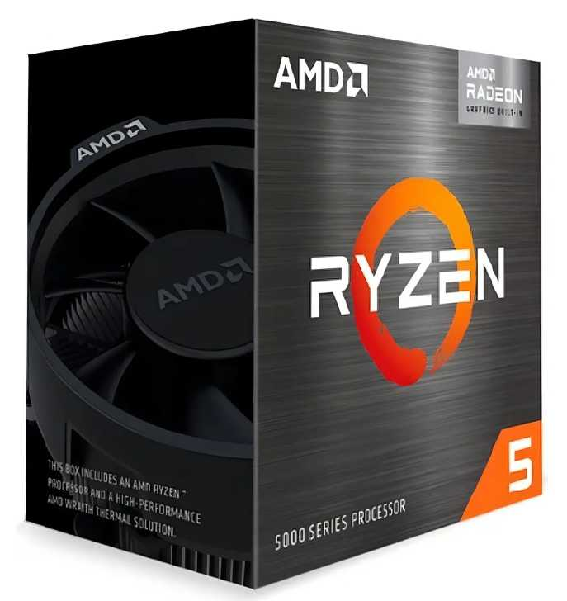
Nº2 | MERCADO LIBRE | https://www.mercadolibre.com.co/combo-board-h610m-procesador-intel-core-i5-12400f-pc/up/MCOU2408272656#polycard_client=search-desktop&be_origin=backend&overlay_label=not_apply&search_layout=grid&position=6&type=product&tracking_id=cb0bfe9b-6cf2-4cf3-8766-1dad3c234db9&wid=MCO1333460073&sid=search | Procesador Intel Core i5-12400 / 6 Núcleos / 12 Hilos / Gráficos UHD 730 | $ 1,031,551.00 | $ 1,227,545.69 | $314.76 | $1,227,545.69 | CONTADO | Combo que incluye placa madre H610M y procesador. Requiere tarjeta gráfica dedicada obligatoria. | 6 núcleos P-cores, 12 hilos, Socket LGA 1700, soporte DDR4, board H610M. | 6 núcleos P-cores, 12 hilos, Socket LGA 1700, soporte DDR4, board H610M. | Incluye tarjeta madre y procesador en un solo paquete estructurado.. | El procesador modelo 'F' requiere obligatoriamente tarjeta de video dedicada. | VIABILIDAD: MUY ALTA. Muy estable para entornos de desarrollo y multitarea diaria. | 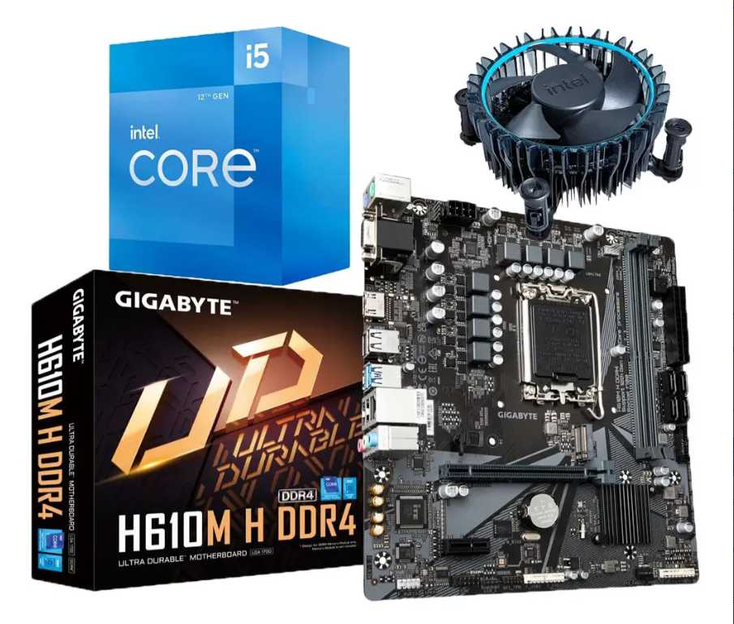
Nº 3 | MERCADO LIBRE | https://www.mercadolibre.com.co/procesador-gamer-amd-ryzen-5-7600x-100-100000593wof-de-6-nucleos-y-53ghz-de-frecuencia/p/MCO19711894#polycard_client=search-desktop&be_origin=backend&overlay_label=not_apply&search_layout=grid&position=1&type=product&tracking_id=8fa7fb3a-0bc0-41be-a0e4-ccdc32a84037&wid=MCO3582002712&sid=search | Procesador AMD Ryzen 5 7600 / 6 Núcleos / 12 Hilos / Gráficos Radeon | $ 653,401.00 | $ 777,547.19 | $199.37 | $777,547.19 | CONTADO | Arquitectura moderna de última generación con gráficos integrados básicos incluidos. | 6 núcleos, 12 hilos, Socket AM5, Frecuencia hasta 5.1 GHz Turbo, soporte DDR5. | 36 meses de garantía oficial con distribuidor autorizado. | Tecnología de vanguardia con total capacidad de actualización futura sin cambiar board. | Requiere obligatoriamente memoria RAM DDR5 y placas madre AM5. | VIABILIDAD: ALTA (Proyección). Excelente inversión a largo plazo para ingeniería de sistemas.

Cotización elegida: N°3
El Procesador AMD Ryzen 5 7600 es el más apropiado para la empresa porque ofrece una arquitectura moderna de última generación sobre la plataforma AM5 con soporte para memoria DDR5, garantizando una excelente inversión y proyección a largo plazo para las necesidades tecnológicas de Villa de Guaduas, todo ello con gráficos integrados que evitan el gasto inicial en una tarjeta de video dedicada y a un precio altamente competitivo frente a las demás alternativas.

Procesador Nosotros
 |  |  | CUADRO DE COTIZACIONES

Cuadro Comparativo de Cotizaciones

Presupuestos (a) | Empresa (Nombre fiscal de la empresa) | Nº de CUIT, Dirección, Teléfono (Datos de la empresa) | Descripción del bien/ servicio (b) Características de los bienes/ servicios | Importe Unitario (moneda nacional) | Importe Total IVA incluido (moneda nacional) | Importe Total (moneda extranjera) | Tipo de cambio | Forma de Pago (Contado o Cheque) | Observaciones (se debe incluir toda aquella característica que no ha sido posible incluir anteriormente) | Características | Garantia | Ventajas | Desventaja | Análisis y viabilidad de compra | Imagen
Nº 1 | MERCADO LIBRE | https://www.mercadolibre.com.co/procesador-amd-ryzen-7-5700g-1box-de-8-nucleos-y-46ghz-de-frecuencia-con-grafica-integrada/p/MCO18441624#polycard_client=search-desktop&be_origin=backend&overlay_label=not_apply&search_layout=grid&position=1&type=product&tracking_id=8bcb7e6f-e522-4f59-84f6-b3e958d5173b&wid=MCO1398353719&sid=search | Procesador AMD Ryzen 7 5700G (8 Núcleos / 16 Hilos / Gráficos Radeon) | $ 676,386.00 | $ 804,899.34 | $206.38 | $804,899.34 | CONTADO | Incluye disipador Wraith Stealth original en caja (1BOX) y gráficos integrados Radeon Vega 8. | 8 núcleos, 16 hilos, Socket AM4, Frecuencia 3.8 GHz a 4.6 GHz Turbo. | 12 meses de garantía directa con fabricante y distribuidor autorizado. | Excelente relación costo-rendimiento con 8 núcleos y gráficos integrados (ahorro en GPU). | Basado en plataforma AM4 de generación anterior. | VIABILIDAD: ALTA. Ideal para estaciones de trabajo empresariales con presupuesto optimizado. | 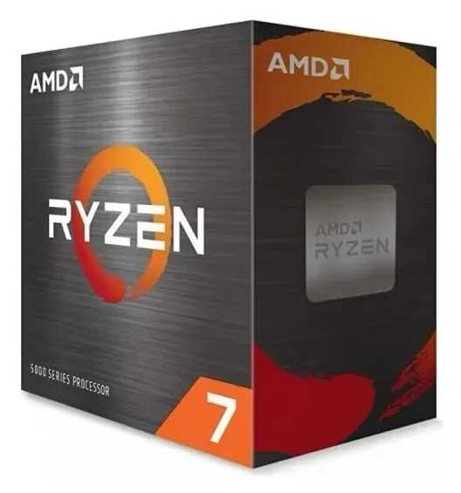
Nº2 | MERCADO LIBRE | https://www.mercadolibre.com.co/combo-board-h610m-procesador-intel-core-i7-12700f-pc/up/MCOU2422083034#polycard_client=search-desktop&be_origin=backend&overlay_label=not_apply&search_layout=grid&position=3&type=product&tracking_id=29fda122-cf80-4064-bf10-c66eea6f19df&wid=MCO1841202272&sid=search | Combo Kit / Procesador Intel Core i7 12700 / i7 13700 Enterprise | $ 1,603,647.00 | $ 1,908,339.93 | $489.32 | $1,908,339.93 | CONTADO | Incluye placa madre H610M y procesador i7 de alto rendimiento. Requiere tarjeta gráfica dedicada. | 12 núcleos (8P+4E), 20 hilos, Socket LGA 1700, soporte DDR4.. | 12 a 36 meses de garantía comercial con el proveedor y fabricante. | Máxima potencia de procesamiento por núcleo para multitarea empresarial pesada | El procesador modelo 'F' requiere obligatoriamente tarjeta de video dedicada. | VIABILIDAD: MUY ALTA. Perfecto para departamentos de desarrollo con alta carga computacional. | 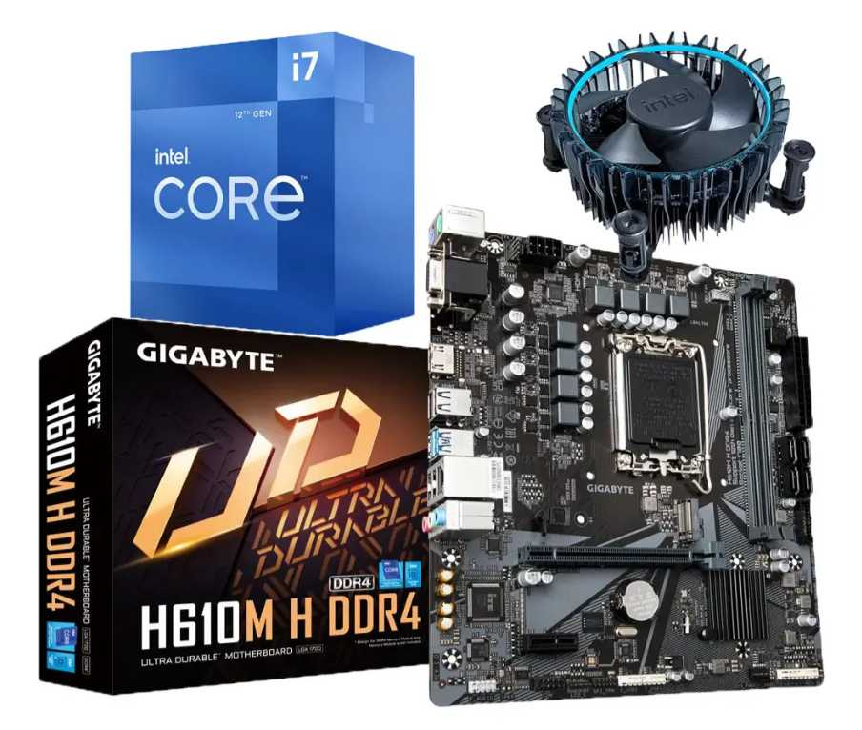
Nº 3 | MERCADO LIBRE | https://www.mercadolibre.com.co/procesador-gamer-amd-ryzen-9-7900-100-100000590box-de-12-nucleos-y-54ghz-de-frecuencia-con-grafica-integrada/p/MCO22638467#polycard_client=search-desktop&float_highlight=last_units&be_origin=backend&overlay_label=not_apply&search_layout=grid&position=1&type=product&tracking_id=d872f182-d81c-46d2-849e-9969ed0fa10c&wid=MCO1641007888&sid=search | Procesador AMD Ryzen 9 7900 (12 Núcleos / 24 Hilos / AM5) | $ 1,450,924.00 | $ 1,726,599.56 | $442.72 | $1,726,599.56 | CONTADO | Solución de gama alta para servidores locales, virtualización y compilación intensiva. | 12 núcleos, 24 hilos, Socket AM5, arquitectura Zen 4, gráficos integrados | 36 meses de garantía oficial con soporte avanzado. | Rendimiento extremo en multitarea y plataforma AM5 de vanguardia con gran proyección. | Requiere inversión adicional en memoria RAM DDR5 y placa madre compatible AM5. | VIABILIDAD: MUY ALTA. Perfecto para departamentos de desarrollo con alta carga computacional. | 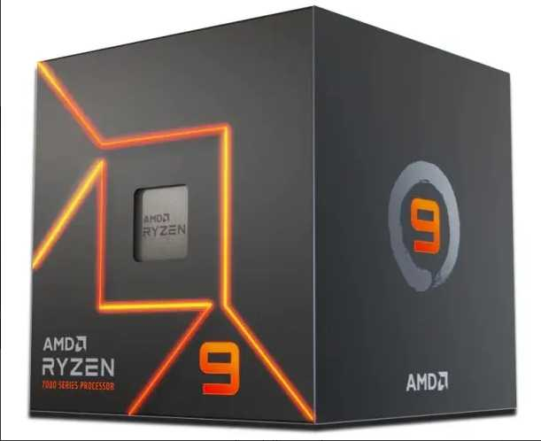

Cotización elegida: N°3
Cotización elegida: N°3 El Procesador AMD Ryzen 5 7600 es el más apropiado para la empresa porque ofrece una arquitectura moderna de última generación sobre la plataforma AM5 con soporte para memoria DDR5, garantizando una excelente inversión y proyección a largo plazo para las necesidades tecnológicas de Villa de Guaduas, todo ello con gráficos integrados que evitan el gasto inicial en una tarjeta de video dedicada y a un precio altamente competitivo frente a las demás alternativas.

Ventiladores Empresa
 |  |  | CUADRO DE COTIZACIONES

Cuadro Comparativo de Cotizaciones

Presupuestos (a) | Empresa (Nombre fiscal de la empresa) | Nº de CUIT, Dirección, Teléfono (Datos de la empresa) | Descripción del bien/ servicio (b) Características de los bienes/ servicios | Importe Unitario (moneda nacional) | Importe Total IVA incluido (moneda nacional) | Importe Total (moneda extranjera) | Tipo de cambio | Forma de Pago (Contado o Cheque) | Observaciones (se debe incluir toda aquella característica que no ha sido posible incluir anteriormente) | Garantia | Ventaja | Desventaja | Análisis y viabilidad de compra | Imagen
Nº 1 | MERCADO LIBRE | https://www.mercadolibre.com.co/arctic-p12-ventilador-de-pc-ventilador-de-caja-de-120-mm/p/MCO2054732033 | Ventilador de PC Arctic P12 (120 mm, Ventilador de Caja / Gabinete) | $ 47.391 | $ 56.395 | US$18,50 | $ 3,150 | CONTADO | Producto con envío internacional desde USA, últimas 5 unidades disponibles. Permite pago en 6 cuotas de $9.399 sin interés y aplica cupón de $20.000 OFF en compras desde $60.000. | No especificada por el vendedor | Diseño estándar liso (sin nervaduras en las aspas) que reduce ruido de flujo turbulento a bajas RPM; buen equilibrio entre caudal de aire (CFM) y presión estática para ventilación general de gabinete | Es un ventilador de propósito general, sin certificación contra polvo/humedad ni rodamiento de alta gama; menor vida útil esperada frente a modelos con rodamiento hidrodinámico o de manga fluida | Adecuado para ventilación de flujo de aire básica en gabinetes de PC de uso doméstico u oficina, donde no se requiere alta presión estática ni resistencia a ambientes agresivos | 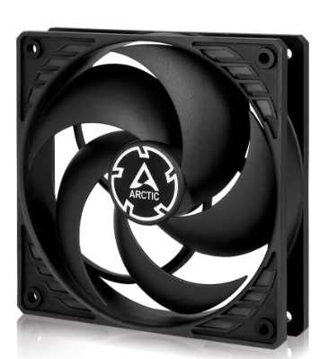
Nº2 | ENCARGUELO | http://encarguelo.com/producto/B0BKL1QYP3/ventilador-de-cpu-thermalright-tl-c12c-x3-de-120mm-ventilador-silencioso-de-4-pines-pwm-con-rodamiento-s-fdb-hasta-1550rpm-de-refrigeracion-3-unidades | Kit de Ventiladores Thermalright TL-C12C X3 (120 mm, PWM, 1550 RPM, Rodamiento S-FDB, Pack x3 Unidades) | $ 70.540 | $ 83.943 | US$27,54 | $ 3,150 | CONTADO | Conector de 4 pines PWM, rodamiento S-FDB, velocidad de hasta 1550 RPM. Peso del paquete: 2 Lb. Calificación 4.5 | 6 meses de garantía | El rodamiento S-FDB (Sealed Fluid Dynamic Bearing) ofrece menor fricción y menor ruido mecánico que un rodamiento de manga común, con buena disipación de calor; la velocidad máxima moderada (1550 RPM) favorece un funcionamiento silencioso, adecuado para flujo de aire constante en gabinete | Al operar a menor RPM que ventiladores de alto rendimiento, genera menos presión estática, por lo que no es ideal para atravesar radiadores densos o disipadores con aletas muy juntas; el control PWM depende de la placa madre para aprovechar todo su rango | Buena opción técnica para refrigeración silenciosa de gabinete en equipos de uso constante (oficina/laboratorio), priorizando bajo ruido sobre máximo rendimiento térmico | 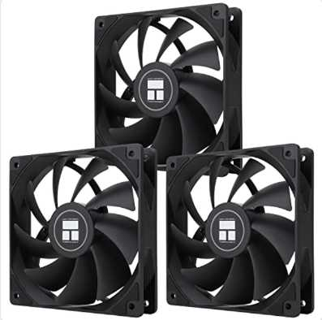
Nº 3 | AMAZON | https://www.amazon.com/-/es/Noctua-NF-F12-IP67-PWM-ventilador/dp/B00KFCRIQM?th=1 | Ventilador Industrial Noctua NF-F12 iPPC-2000 IP67 PWM (120 mm, 2000 RPM, Certificación IP67 agua/polvo) | $ 76.775 | $ 91.362 | US$29,97 | $ 3,150 | CONTADO | Incluye IVA desglosado (19%). Resolución de 1000 DPI y alcance de 25m. | 1 año de garantía. | Ventilador industrial de 12V con conector PWM de 4 pines, dimensiones 4.724 x 4.724 x 0.984 pulgadas, máximo 2000 RPM y 29.7 dB(A), más de 150.000 horas de vida útil (MTTF). Calificación 4.6/5 con 579 reseñas. | A 2000 RPM el nivel de ruido (29.7 dB) es notablemente mayor que las otras dos opciones, lo que lo hace menos adecuado si el criterio principal es silencio; su diseño orientado a alta presión estática no aporta ventaja adicional en gabinetes sin restricción de flujo | La mejor opción técnica para refrigeración de componentes exigentes (radiadores, disipadores de alto TDP) o entornos con polvo/humedad, pero es sobredimensionada si el uso es solo ventilación general de gabinete | 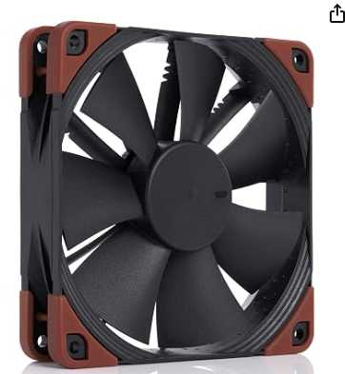

Cotización elegida: N°2
El Kit de Ventiladores Thermalright TL-C12C X3 (Encarguelo) es la mejor opción porque, a diferencia del Arctic P12 (sin rodamiento especializado ni certificación) y del Noctua (sobredimensionado en presión estática y ruido para un uso de gabinete estándar), ofrece un equilibrio técnico adecuado: rodamiento S-FDB de mayor durabilidad, operación silenciosa a 1550 RPM y 3 unidades en un solo kit, cubriendo varias posiciones de gabinete sin excederse en especificaciones que el equipo no necesita.

Ventiladores Nosotros
 |  |  | CUADRO DE COTIZACIONES

Cuadro Comparativo de Cotizaciones

Presupuestos (a) | Empresa (Nombre fiscal de la empresa) | Nº de CUIT, Dirección, Teléfono (Datos de la empresa) | Descripción del bien/ servicio (b) Características de los bienes/ servicios | Importe Unitario (moneda nacional) | Importe Total IVA incluido (moneda nacional) | Importe Total (moneda extranjera) | Tipo de cambio | Forma de Pago (Contado o Cheque) | Observaciones (se debe incluir toda aquella característica que no ha sido posible incluir anteriormente) | Garantia | Ventaja | Desventaja | Análisis y viabilidad de compra | Imagen
Nº 1 | MERCADO LIBRE | https://www.mercadolibre.com.co/be-quiet-ventilador-silent-wings-4-120-mm-pwm-de-alta-velocidad-color-negro/p/MCO45659465 | ¡Be quiet! Ventilador Silent Wings 4, 120 mm, PWM de alta velocidad, color negro | $ 72.941 | $ 86.800 | US$28,47 | $ 3,150 | CONTADO | Cantidad de coolers para computadoras de escritorio: 1. Color del LED: negro. Tipo de refrigeración: aire. Calificación 5.0/5 (5 reseñas), vendido por Cometware Inc con más de 1000 ventas. | No especificada por el vendedor | Línea reconocida por su ingeniería acústica: aspas de perfil aerodinámico y aro de amortiguación que reducen la turbulencia y el ruido mecánico; suele usar un rodamiento de alta durabilidad orientado a operación silenciosa prolongada | Se vende como unidad individual, no en kit, lo que eleva el costo si se necesitan varias posiciones cubiertas; al priorizar silencio, su presión estática es menor que la de ventiladores orientados a alto rendimiento | Ideal para equipos donde el ruido es un factor crítico (salas de estudio, oficinas silenciosas), pero no es la opción más económica si se requieren varias unidades
Nº2 | MERCADO LIBRE | http://encarguelo.com/producto/B0BKL1QYP3/ventilador-de-cpu-thermalright-tl-c12c-x3-de-120mm-ventilador-silencioso-de-4-pines-pwm-con-rodamiento-s-fdb-hasta-1550rpm-de-refrigeracion-3-unidades | Ventilador de Caja Arctic P12 de 120 mm, Paquete de 5, Silen | $121.394 (paquete completo) — $24.279 aprox. por unidad | $ 144.459 | US$47,39 | $ 3,150 | CONTADO | Precio por unidad informado por el vendedor: $28.891,80. Envío desde USA, sin costos de importación, stock de hasta 5 unidades del paquete. Calificación 5.0/5 (2 reseñas). | 6 meses de garantía | La serie P de Arctic está diseñada para generar mayor presión estática que un ventilador de flujo estándar, lo que la hace apta para pasar aire a través de rejillas, filtros de polvo o radiadores; al venir en paquete de 5, permite equipar todo un gabinete o varios equipos con el mismo modelo, manteniendo uniformidad de diseño y velocidad | Los ventiladores de gama de entrada de Arctic suelen ser más audibles a RPM altas que líneas premium; el rodamiento es más básico, con una vida útil esperada menor que modelos con rodamiento de fluido sellado | Muy conveniente cuando se necesita equipar múltiples puestos o gabinetes con ventiladores de presión estática decente, priorizando cantidad y uniformidad sobre silencio absoluto
Nº 3 | MERCADO LIBRE | https://www.amazon.com/-/es/Noctua-NF-F12-IP67-PWM-ventilador/dp/B00KFCRIQM?th=1 | Ventilador Cpu Tmalright TI-c12 Pro PWM de Compu (120 mm) | $ 125.354 | $ 149.172 | US$48,94 | $ 3,150 | CONTADO | Envío internacional desde China, entre el 2 y el 22 de septiembre. Vendido por un solo distribuidor internacional con apenas 1 venta registrada. Stock de hasta 50 unidades disponibles (máx. 5 por compra). | 1 año de garantía. | Control PWM de velocidad que permite ajuste automático según temperatura; geometría de aspas orientada a un flujo de aire alto, competitiva frente a marcas más costosas en esa gama de precio | Marca con menor trayectoria y reputación en el mercado frente a Be Quiet! o Arctic; el envío internacional desde China implica tiempos de entrega más largos (hasta 3 semanas) y el vendedor tiene historial de ventas mínimo, lo que reduce la confiabilidad de la compra | Aceptable como alternativa de rendimiento, pero el riesgo de un vendedor sin trayectoria y los tiempos de envío largos lo hacen menos viable para una necesidad de equipo con plazos ajustados | 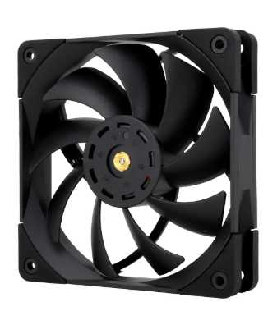

Cotización elegida: N°2
El paquete de 5 Arctic P12 (Mercado Libre) es la opción más viable porque, a diferencia del Be Quiet! Silent Wings 4 (silencioso pero costoso por unidad y vendido individual) y del Tmalright TI-c12 Pro (rendimiento competitivo pero de un vendedor sin trayectoria y con envío largo desde China), permite cubrir varias posiciones de ventilación con un solo pedido, a un costo por unidad razonable (~$28.891,80), con presión estática adecuada para gabinetes con filtros o rejillas, y con la confianza de contar con reseñas positivas y stock verificado.

Adaptador de Bluethooth Empresa
Cuadro Comparativo de Cotizaciones

Presupuestos (a) | Empresa (Nombre fiscal de la empresa) | Nº de CUIT, Dirección, Teléfono (Datos de la empresa) | Descripción del bien/ servicio (b) Características de los bienes/ servicios | Importe Unitario (moneda nacional) | Importe Total IVA incluido (moneda nacional) | Importe Total (moneda extranjera) | Tipo de cambio | Forma de Pago (Contado o Cheque) | Observaciones (se debe incluir toda aquella característica que no ha sido posible incluir anteriormente) | Garantía | Ventajas (Pros) | Desventajas (Contras) | Análisis de Viabilidad y Justificación de Compra | Imagen
Nº 1 | PANAMERICANA | https://www.panamericana.com.co/adaptador-nano-usb-ub400-bluetooth-4-0-687167/p?idsku=687167&gad_source=1&gad_campaignid=20785685165&gbraid=0AAAAAC8jpDSXmvnAejCntmxPuIQTD_7z3&gclid=Cj0KCQjw16_UBhCqARIsAIdOaXxn7ZXn6Iv4st6f1QalODUwF6FGddt4lrM4HB7OXh_0kKdSAqsyjKwaAuMQEALw_wcB | Adaptador Nano-USB UB400 con Bluetooth 4.0 — Dongle USB de perfil ultra bajo (nano) que añade conectividad Bluetooth 4.0 a un equipo de escritorio o portátil, formato "conéctalo y olvídate", sin necesidad de drivers adicionales en la mayoría de sistemas | $29.328 | $34.900 | US$11,45 | $3,150 | CONTADO (efectivo/transferencia/Nequi/Daviplata) | Código de producto 687167, marca TP-Link. Compatible con periféricos Bluetooth estándar (teclado, mouse, audífonos). | 4 años de garantía | La garantía más extensa de las tres opciones (4 años), lo que indica alta confianza del fabricante en la durabilidad del componente; precio más bajo del grupo | Usa Bluetooth 4.0, una versión más antigua con menor velocidad de transferencia, menor alcance efectivo y mayor consumo energético que las versiones 5.x o 6.0 de los otros dos productos; no soporta los perfiles de baja latencia de audio más recientes | Buena opción económica si el uso es solo para periféricos básicos (mouse, teclado) sin exigencias de audio inalámbrico de alta calidad; la garantía extensa compensa la tecnología algo más antigua | 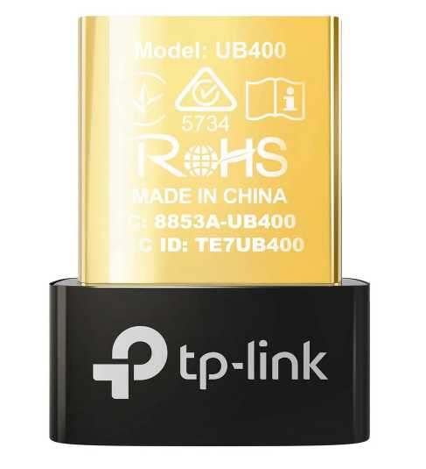
Nº2 | MERCADO LIBRE | https://www.mercadolibre.com.co/adaptador-usb-bluetooth-asus-usbbt500/up/MCOU2420746539?pdp_filters=item_id%3AMCO2332372704&from=gshop&matt_tool=15860649&matt_word=&matt_source=google&matt_campaign_id=22126928798&matt_ad_group_id=173140666923&matt_match_type=&matt_network=g&matt_device=c&matt_creative=729917880416&matt_keyword=&matt_ad_position=&matt_ad_type=pla&matt_merchant_id=5782059704&matt_product_id=MCOU2420746539&matt_product_partition_id=2495860695538&matt_target_id=pla-2495860695538&cq_src=google_ads&cq_cmp=22126928798&cq_net=g&cq_plt=gp&cq_med=pla&gad_source=4&gad_campaignid=22126928798&gbraid=0AAAAAD1Dcow_vyVIYn-9vM6G-WDuP6F4V&gclid=Cj0KCQjw16_UBhCqARIsAIdODcJHrrHSgvFpsYxqb6g97uaQTd2kE31rPUeDZTeDsjVq-YQc9h4VcNWgaAsVXEALw_wcB | Adaptador USB Bluetooth Asus USB-BT500, color negro — Dongle USB Bluetooth 5.0 de mayor tamaño que un nano-adaptador, con antena interna optimizada para mejor alcance y estabilidad de señal en equipos de escritorio | $79.412 | $94.000 | US$30,84 | $3,150 | CONTADO | Vendido por YMAGINARIUM (MercadoLíder, más de 1000 ventas). Envío gratis en primera compra, cupón de $20.000 OFF en compras desde $60.000, 5 unidades disponibles. | Devolución gratis 30 días y Compra Protegida de Mercado Libre (garantía de fábrica no especificada) | Bluetooth 5.0 ofrece mayor velocidad de transferencia, mejor alcance y menor consumo energético que la versión 4.0; marca reconocida en componentes de PC con buen respaldo de controladores/software | Es notablemente más costoso que las otras dos opciones sin llegar a la versión Bluetooth más reciente (6.0); garantía de fábrica no especificada claramente, a diferencia de las otras dos tiendas | Buen equilibrio entre rendimiento y marca reconocida, pero su precio elevado frente al TP-Link UB600 (que ya trae Bluetooth 6.0 y es más económico) reduce su relación costo-beneficio
Nº 3 | HOMECENTER | https://www.homecenter.com.co/homecenter-co/product/3070804/adaptor-usb-nano-bluetooth-60-tp-link-ub600/3070804/ | Adaptor USB Nano Bluetooth 6.0 TP-Link UB600 — Adaptador nano USB de última generación (Bluetooth 6.0) que mejora velocidad, estabilidad y seguridad de conexión frente a versiones anteriores, permite conectar hasta 7 dispositivos simultáneamente | $41.933 | $49.900 | US$16,37 | $3,150 | CONTADO | Compatible con Windows 11/10/8.1/7. Diseño ultracompacto "conéctalo y olvídate". 43 personas vieron el producto el día de la cotización. Garantía: 1 año de garantía | 1 año de garantía | Es la versión de Bluetooth más reciente del grupo (6.0), con mejor velocidad, estabilidad y seguridad de conexión que 4.0 y 5.0; permite conectar hasta 7 dispositivos simultáneos, útil si se requiere enlazar varios periféricos a la vez; mayor alcance para transmisión de audio fluido sin cortes | Garantía más corta que la opción de Panamericana (1 año frente a 4 años); al ser tecnología muy reciente, la compatibilidad con sistemas operativos antiguos o ciertos periféricos antiguos podría ser limitada | Mejor relación tecnología-precio del grupo: ofrece el estándar más moderno de Bluetooth a un costo intermedio, ideal si se necesita conectar múltiples periféricos con la mejor estabilidad de señal disponible | 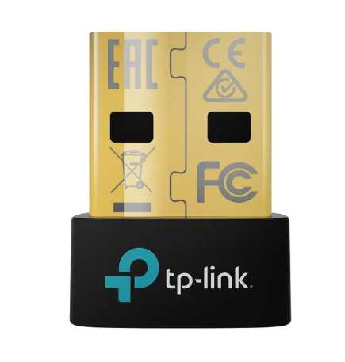

Cotización elegida: N°3
El Adaptador USB Nano Bluetooth 6.0 TP-Link (Homecenter) es la mejor opción porque ofrece la tecnología Bluetooth más avanzada de las tres cotizaciones, con mejor velocidad, estabilidad y capacidad de conexión simultánea (hasta 7 dispositivos), a un precio intermedio significativamente menor que el Asus USB-BT500 (que solo llega a Bluetooth 5.0) y con una versión notablemente más moderna que el TP-Link UB400 de Panamericana (Bluetooth 4.0), logrando así el mejor equilibrio entre rendimiento técnico y costo.

Adaptador de Bluethooth Nosotr
Cuadro Comparativo de Cotizaciones

Presupuestos (a) | Empresa (Nombre fiscal de la empresa) | Nº de CUIT, Dirección, Teléfono (Datos de la empresa) | Descripción del bien/ servicio (b) Características de los bienes/ servicios | Importe Unitario (moneda nacional) | Importe Total IVA incluido (moneda nacional) | Importe Total (moneda extranjera) | Tipo de cambio | Forma de Pago (Contado o Cheque) | Observaciones (se debe incluir toda aquella característica que no ha sido posible incluir anteriormente) | Garantía | Ventajas (Pros) | Desventajas (Contras) | Análisis de Viabilidad y Justificación de Compra | Imagen
Nº 1 | MERCADO LIBRE | https://www.mercadolibre.com.co/tplink-adaptador-nano-usb-bluetooth-version-50-ub500/up/MCOU2414079088 | TP-Link Adaptador Nano USB Bluetooth Versión 5.0, UB500 — Dongle nano USB de bajo perfil con Bluetooth 5.0, compatible con sistemas Mac y Windows, formato compacto tipo "conéctalo y olvídate" | $46.134 | $54.900 | US$18,01 | $3,150 | CONTADO (efectivo/transferencia/Nequi/Daviplata) | Diseño nano de bajo perfil que no sobresale del puerto USB; formato compacto tipo "conéctalo y olvídalo" (plug and play, sin necesidad de configuración manual); compatible con sistemas Windows y Mac; funciona como receptor Bluetooth para conectar periféricos inalámbricos al equipo. | 12 meses de garantía de fábrica | Bluetooth 5.0 ofrece buena velocidad de transferencia y alcance para uso general de periféricos; respaldo de vendedor con alto volumen de ventas y calificación positiva, además de garantía de fábrica formalmente indicada | Precio más alto que la opción de Amazon (incluso con envío incluido); tecnología un paso por detrás de adaptadores 5.3/6.0 más recientes del mercado | Opción confiable con buen respaldo local (envío nacional inmediato, garantía clara), adecuada si se prioriza soporte y entrega rápida en Colombia
Nº2 | AMAZON | https://www.amazon.com/-/es/UGREEN-Adaptador-Bluetooth-transmisor-auriculares/dp/B0CZD94YFR | UGREEN Adaptador USB Bluetooth 5.3 para PC, Plug & Play — Dongle USB con tecnología Bluetooth 5.3 (versión más reciente del grupo), funciona como receptor y transmisor Bluetooth para teclado, ratón, audífonos, altavoces e impresora | $17.008 | $20.240 | US$6,64 | $3,150 | CONTADO | Dongle USB compatible con PC; funciona simultáneamente como receptor y transmisor Bluetooth (función dual); permite conectar teclado, ratón, audífonos, altavoces e impresora de forma inalámbrica; tecnología Bluetooth 5.3, la más reciente y eficiente energéticamente del grupo comparado. | Devoluciones internacionales gratis (garantía de fábrica no especificada) | Es la versión de Bluetooth más avanzada del grupo (5.3), con mejor eficiencia energética y estabilidad de conexión que la 5.0; volumen de reseñas mucho mayor (4.649) respalda su confiabilidad; funciona como transmisor y receptor, una función adicional no mencionada en la otra opción | El envío internacional (US$10,32) casi duplica el costo final del producto, y el tiempo de entrega es más largo que la opción nacional; garantía de fábrica no especificada claramente | Tecnológicamente es la mejor opción (Bluetooth 5.3 y función de transmisor/receptor), pero al sumar el envío internacional su costo total se acerca al de Mercado Libre, por lo que conviene evaluar si se necesita esa función adicional o urgencia de entrega
Nº 3 | ALIEXPRESS | https://es.aliexpress.com/item/1005005187191049.html | Adaptador Bluetooth USB Baseus, Dongle Bluetooth 5.1 para PC, Laptop — función de altavoz inalámbrico, receptor de audio y transmisor USB | $22.804 | $27.137 | US$8,61 | $3,150 | CONTADO | Diseño compacto tipo dongle USB de bajo perfil; indicador LED azul de conexión; compatible con Windows, Mac y Linux según reseñas de usuarios; instalación plug and play sin necesidad de drivers adicionales | No especificada en la publicación | Bluetooth 5.1, la versión más reciente entre las cuatro opciones comparadas; funciona como transmisor y receptor de audio simultáneamente; diseño compacto que no obstruye otros puertos USB cercanos | No incluye receptor/altavoz físico como las opciones N°1 y N°3, solo el adaptador; depende de un dispositivo externo (parlante o audífonos) para funcionar; sin información sobre alcance o distancia efectiva de conexión | Aunque tecnológicamente ofrece la versión de Bluetooth más avanzada, la falta de disponibilidad de envío a Colombia hace que esta cotización no sea viable como opción real de compra; se recomienda mantenerla solo como referencia técnica y de precio | 

Cotización elegida: N°2
El adaptador UGREEN Bluetooth 5.3 (Amazon) es la mejor opción disponible porque ofrece la tecnología Bluetooth más reciente y eficiente entre los cuatro presupuestos comparados, junto con la función adicional de transmisor y receptor —ausente en el TP-Link (N°1)— y un respaldo mucho mayor en reseñas (4.649 calificaciones) que garantiza su confiabilidad. Aunque el Baseus de AliExpress (N°4) ofrecía un precio más bajo, se descarta por no tener envío disponible a la dirección del comprador; y el Creative Pebble (N°3) corresponde a un producto diferente (parlantes) que no cumple la misma función. Considerando disponibilidad real, funcionalidad y confiabilidad, el UGREEN es la opción más viable y con mejor relación costo-beneficio.

Fuente de poder Nosotros
Cuadro Comparativo de Cotizaciones

Presupuestos (a) | Empresa (Nombre fiscal de la empresa) | Nº de CUIT, Dirección, Teléfono (Datos de la empresa) | Descripción del bien/ servicio (b) Características de los bienes/ servicios | Importe Unitario (moneda nacional) | Importe Total IVA incluido (moneda nacional) | Importe Total (moneda extranjera) | Tipo de cambio | Forma de Pago (Contado o Cheque) | Observaciones (se debe incluir toda aquella característica que no ha sido posible incluir anteriormente) | Garantía | Ventajas (Pros) | Desventajas (Contras) | Análisis de Viabilidad y Justificación de Compra | Imagen
Nº 1 | PC MASTERS BOGOTÁ | https://pcmastersbogota.com.co/producto/corsair-80plus-bronze-450w/ | Fuente de Poder CORSAIR CV450 80 Plus Bronze 450W | $184.034 | $219.000 | US$69,52 | $3,150 | CONTADO | Certificación 80 Plus Bronze; potencia de 450W, la más baja del comparativo | No especificada en la publicación | Marca de alta reputación (Corsair), reconocida por su fiabilidad; certificación 80 Plus Bronze (buena eficiencia energética); precio intermedio frente al resto de opciones Bronze | Potencia más baja del grupo (450W), puede ser insuficiente para sistemas de mayor consumo o con tarjeta gráfica dedicada de gama alta; sin garantía en años especificada; no se detalla el tipo de cableado | Buen equilibrio entre marca y eficiencia energética Bronze; su limitación es la potencia (450W), viable solo si el sistema no supera ese consumo
Nº2 | ARGENTOS TECH | https://www.argentos.tech/shop/fuente-xpg-pylon-550w-80-plus-bronze-1186?attribute_values=11%2C12%2C13&srsltid=AfmBOor3ZLwXJn4gy9iI5pAaI3BFNGKQZW9FcwxHmBGNfctsCdiSiqT8qZk | Fuente de Poder 550W XPG Pylon 80 Plus Bronze — protección contra sobrecargas, cortocircuitos y sobretensiones; ventilador 120mm | $220.000 | $261.800 | US$83,11 | $3,150 | CONTADO | Ventilador de 120mm de bajo ruido; sistema de protecciones eléctricas integrado (sobrecarga, cortocircuito, sobretensión) | No especificada en la publicación | Certificación Bronze; protecciones eléctricas integradas (sobrecarga, cortocircuito, sobretensión), lo que aumenta la seguridad del equipo; ventilador de 120mm silencioso; potencia de 550W adecuada para sistemas de rango medio-alto | Ninguna desventaja técnica identificada en las especificaciones publicadas; no se detalla el tipo de cableado ni el largo de los cables, información relevante para gabinetes compactos | Buenas características técnicas y de protección, pero se descarta como opción real de compra al no tener disponibilidad en el momento de la cotización
Nº 3 | PC MASTERS BOGOTÁ | https://pcmastersbogota.com.co/producto/cooler-master-80p-bronze-v2-650w/ | Fuente de Poder Cooler Master MWE Bronze V2 650W 80 Plus Bronze | $276.471 | $329.000 | US$104,44 | $3,150 | CONTADO | Certificación 80 Plus Bronze; potencia de 650W, la más alta del comparativo | No especificada en la publicación | Mayor potencia del comparativo (650W), con margen para ampliaciones futuras (más discos, tarjeta gráfica de gama alta); marca reconocida (Cooler Master); certificación Bronze; buena opción para sistemas gamer o de trabajo exigente | Precio más alto del comparativo en relación con las demás opciones Bronze; potencia superior a lo necesario si el sistema no requiere alto consumo, lo que representa un sobrecosto; sin garantía en años especificada | La mayor potencia disponible ofrece holgura para futuras ampliaciones, pero su costo solo se justifica si el sistema requiere alto consumo energético | 

Cotización elegida: N°1
La fuente Corsair CV450 80 Plus Bronze (PC Masters Bogotá) es la mejor opción en cuanto a relación costo-beneficio (BBB): combina una marca de alta reputación, certificación Bronze de buena eficiencia y el precio más bajo del comparativo ($219.000). Frente a la N° 3 (Cooler Master 650W Bronze, $329.000), resulta mucho más económica, y frente a la N° 2 (XPG Pylon 550W), no presenta problemas de disponibilidad en el mercado. Su única limitación técnica es su potencia de 450W, la cual es suficiente para un sistema estándar que no requiera un consumo energético elevado.

Licencia visual
 |  |  | CUADRO DE COTIZACIONES

Cuadro Comparativo de Cotizaciones



Presupuestos (a) | Empresa (Nombre fiscal de la empresa) | Nº de CUIT, Dirección, Teléfono (Datos de la empresa) | Descripción del bien/ servicio (b) Características de los bienes/ servicios | Importe Unitario (moneda nacional) | Importe Total IVA incluido (moneda nacional) | Importe Total (moneda extranjera) | Tipo de cambio | Forma de Pago (Contado o Cheque) | Observaciones (se debe incluir toda aquella característica que no ha sido posible incluir anteriormente) | Características | Garantía | Ventajas | Desventajas | Análisis | Viabilidad de compra | Comparación: precio y por qué es mejor | imágenes
Nº 1 | MICROSOFT COLOMBIA | https://www.microsoft.com/es-co/d/visual-studio-professional-2026/dg7gmgf0vj96 | Visual Studio Professional 2026 - licencia oficial Microsoft | $ 1.763.948,74 | $ 2.099.099,00 | $ 672,14 | $3.12 | CONTADO | Página oficial de Microsoft Colombia con producto y precio publicados; total tratado con IVA. | Licencia comercial | Copilot AI | .NET 10 | 1 usuario | Duración de soporte no publicada | Equivalencias no disponibles | Compra oficial Microsoft; licencia comercial; soporte directo. | Es la alternativa con precio publicado más alto. | Máxima seguridad jurídica y de activación para uso comercial sin condiciones especiales. | MUY ALTA | Precio 4 de 4 con precio | 789% sobre el menor precio | Es la opción comercial más costosa, pero ofrece compra y soporte oficial Microsoft con menor riesgo de licenciamiento.
Nº 2 | LASUS COLOMBIA | https://lasus.com.co/es/visual-studio-professional-2026-nce-nfp-bas-per-1tm | Visual Studio Professional NCE NFP | $ 529.998,00 | $ 630.697,62 | $ 201,95 | $3.12 | CONTADO | Solo para entidades sin ánimo de lucro; precio sin impuestos. | 1 usuario | NFP | 1 año | 12 meses | 52 semanas | 365 días | Costo menor y producto disponible. | Solo válida para entidad sin ánimo de lucro elegible. | Viable únicamente después de documentar la condición NFP de la organización. | CONDICIONADA | Precio 2 de 4 con precio | 167% sobre el menor precio | Precio bajo frente a opciones comerciales; solo es mejor si la organización cumple legalmente la condición NFP.

Nº 3 | LASUS COLOMBIA | https://lasus.com.co/es/visual-studio-professional-2026-nce-com-bas-per-1tm | Visual Studio Professional NCE Comercial | $ 1.329.732,00 | $ 1.582.381,08 | $ 506,69 | $3.12 | A CUOTAS | Licencia comercial disponible, entrega de 1 a 5 días. | 1 usuario | comercial | 1 año | 12 meses | 52 semanas | 365 días | Licencia comercial y disponibilidad publicada. | Precio superior a opciones educativas/NFP y menor respaldo que compra directa. | Buena alternativa comercial por costo si se confirma perpetuidad, términos y soporte. | ALTA | Precio 3 de 4 con precio | 570% sobre el menor precio | Es más barata que Microsoft oficial y mantiene uso comercial; mejor equilibrio para empresa si se confirman los términos.

Nº 4 | LASUS COLOMBIA | https://lasus.com.co/es/visual-studio-professional-2026-nce-edu-bas-per-1tm | Visual Studio Professional NCE Educación | $ 198.400,00 | $ 236.096,00 | $ 75,60 | $3.12 | CONTADO | Solo para clientes educativos elegibles; precio sin impuestos. | 1 usuario | educación | 1 año | 12 meses | 52 semanas | 365 días | Precio mínimo y 12 meses de respaldo. | Uso restringido a clientes educativos elegibles. | No debe comprarse para uso comercial ordinario sin acreditar elegibilidad educativa. | CONDICIONADA | Precio 1 de 4 con precio | Más económico | Es la más barata con precio publicado, pero únicamente mejora el costo para compradores educativos elegibles.

Nº 5 | ONLINE COMPUTER COLOMBIA | https://www.onlinecomputer.com.co/contactos/cotizacionArticulo.php?codigo_art=Visual-Studio-Pro-CSP-Bogota-Colombia | Visual Studio Professional 2022 CSP Perpetua | $ 0,00 | $ 0,00 | $ 0,00 | $3.12 | COTIZACIÓN | Página directa para solicitar cotización formal. | CSP perpetua | comercial | Duración de soporte no publicada | Equivalencias no disponibles | Licencia CSP perpetua comercial y cotización formal. | No hay precio ni duración de soporte publicados. | Puede ser viable si la cotización final mejora el precio y confirma origen, soporte y derechos de uso. | MEDIA | Sin precio publicado | No puede compararse por precio hasta recibir cotización; destaca por modalidad CSP perpetua comercial.

Cotización elegida: N°3
Justificación: La Visual Studio Professional 2026 NCE Comercial es la mejor opción para nosotros porque ofrece el equilibrio perfecto entre costo y respaldo oficial para un entorno de desarrollo profesional, superando en precio a la licencia directa de Microsoft sin caer en las restricciones legales de las opciones educativas o sin ánimo de lucro (NFP).

Licencia SQL
 |  |  | CUADRO DE COTIZACIONES

Cuadro Comparativo de Cotizaciones



Presupuestos (a) | Empresa (Nombre fiscal de la empresa) | Nº de CUIT, Dirección, Teléfono (Datos de la empresa) | Descripción del bien/ servicio (b) Características de los bienes/ servicios | Importe Unitario (moneda nacional) | Importe Total IVA incluido (moneda nacional) | Importe Total (moneda extranjera) | Tipo de cambio | Forma de Pago (Contado o Cheque) | Observaciones (se debe incluir toda aquella característica que no ha sido posible incluir anteriormente) | Características | Garantía | Ventajas | Desventajas | Análisis | Viabilidad de compra | Comparación: precio y por qué es mejor | imagen
Nº 1 | LATINKEYS COLOMBIA | https://latinkeys.com/colombia/producto/sql-server-2022-standard-1-servidor/ | SQL Server 2022 Standard 1 Servidor | $ 589.915,97 | $ 702.000,00 | $ 224,78 | $3.12 | A CUOTAS | Página directa con ficha e imagen del producto; precio publicado tratado como total con IVA. | 1 servidor físico + 2 virtuales | Sin límite de cores | Licencia vitalicia (ESD) | Soporte técnico incluido | Versión 2022, perpetua, precio y disponibilidad publicados. | Debe confirmarse el modelo exacto de núcleos/CAL y el límite aplicable. | Es la compra más clara del cuadro para una implementación actual, sujeta a validar licenciamiento técnico. | MUY ALTA | Precio 1 de 5 con precio | Más económico | Segundo menor precio conocido y versión 2022; mejor equilibrio entre actualidad, disponibilidad y licencia perpetua.
Nº 2 | LATINKEYS COLOMBIA | https://latinkeys.com/colombia/producto/sql-server-2019-standard-licencia-para-1-servidor/ | SQL Server 2019 Standard Licencia para 1 Servidor | $ 617.647,06 | $ 735.000,00 | $ 235,35 | $3.12 | A CUOTAS | Página directa con ficha e imagen del producto; versión anterior, validar compatibilidad y soporte. | Perpetua | Standard 2019 | 1 servidor | Licencia vitalicia (ESD) | Soporte técnico incluido | Menor precio y licencia perpetua. | Versión anterior con menor horizonte de soporte y evolución. | Solo conviene por compatibilidad con sistemas heredados o presupuesto muy restringido. | MEDIA | Precio 2 de 5 con precio | 5% sobre el menor precio | Es la más barata con precio publicado, pero corresponde a 2019 y tiene menor horizonte de soporte.
Nº 3 | LATINKEYS COLOMBIA | https://latinkeys.com/colombia/producto/sql-server-2022-enterprise/ | SQL Server 2022 Enterprise 1 Usuario | $ 9.830.252,10 | $ 11.698.000,00 | $ 3.745,76 | $3.12 | A CUOTAS | Página directa con ficha e imagen del producto; precio de lista (sin descuento) tratado como total con IVA. | Licencia Enterprise | 1 servidor | sin límite de cores | Licencia vitalicia (ESD) | Soporte técnico premium incluido | Incluye Software Assurance por 3 años y soporte de actualización. | Costo elevado y condiciones Open Value deben revisarse. | Viable para empresas que valoran actualizaciones, soporte y continuidad durante tres años. | ALTA | Precio 5 de 5 con precio | 1566% sobre el menor precio | Es la más costosa; mejora a las demás al incluir Software Assurance durante 3 años.

Nº 4 | REVOLUTION SOFT | https://revolutionsoft.net/es/windows-server/sql-server-2025-standard | SQL Server 2025 Standard Edition - 32 cores - Usuarios Ilimitados | $ 3.582.100,84 | $ 4.262.700,00 | $ 1.364,94 | $3.12 | A CUOTAS | Página directa verificada y funcional con ficha e imagen del producto; precio en USD convertido a pesos colombianos con la TRM de referencia; versión más reciente de Microsoft (2025). | Licencia perpetua | 32 núcleos | Usuarios ilimitados | IA nativa y búsqueda vectorial | Garantía de por vida | Soporte técnico 24/7 | Cotización directa para 2 núcleos y proveedor colombiano. | Sin precio ni duración de soporte publicados. | Requiere cotización formal y validar que el mínimo de núcleos cubra el servidor o la máquina virtual. | CONDICIONADA | Precio 4 de 5 con precio | 507% sobre el menor precio | Sin precio publicado; puede ser mejor para licenciamiento por 2 núcleos si la cotización se ajusta al servidor.

Nº 5 | LATINKEYS COLOMBIA | https://latinkeys.com/colombia/producto/licencia-sql-server-2025-standard-per-core/ | SQL Server 2025 Standard Per Core | $ 2.413.442,02 | $ 2.871.996,00 | $ 919,63 | $3.12 | A CUOTAS | Página directa con ficha e imagen del producto; versión más reciente (2025); precio de lista original tratado como total con IVA. | Licenciamiento por núcleo | Standard 2025 | Garantía comercial de por vida | Soporte técnico incluido | Suscripción CSP que reduce inversión inicial. | Costo final no publicado y genera pago recurrente anual. | Viable para proyectos temporales o presupuestos operativos, después de comparar costo total contra perpetua. | CONDICIONADA | Precio 3 de 5 con precio | 309% sobre el menor precio | Sin precio publicado; puede reducir inversión inicial por suscripción, pero debe compararse el costo anual acumulado.

Cotización elegida: N°1
Justificación: La SQL Server 2022 Standard (1 servidor) es la licencia más apropiada para Villa de Guaduas porque ofrece el equilibrio ideal entre modernidad, disponibilidad y un costo altamente eficiente, simplificando la gestión al licenciar por servidor en lugar de por núcleos, lo que asegura un rendimiento sólido y adecuado para una microempresa sin incurrir en el sobrecosto innecesario de la edición Enterprise o la complejidad de las versiones basadas en licenciamiento por núcleo.

